ACCUEIL
 | %Real | BASE
 | 0% | 1
 | 100% | 1
 |  | 1
 |  | 1
 |  | 1
 |  | 1
 |  | 1
 |  | 1
 |  | 1
 |  | 1
 |  | 1
 |  | 1
 |  | 1
 |  | 1
 |  | 1
 |  | 1
 |  | 1
 |  | 1
 |  | 1
 |  | 1
0%
38 | Copyright Christophe KYDTS christophe.kydts@ac-lille.fr |  | Découvrir et maîtriser le tableur-grapheur Excel |  |  |  |  |  |  |  | Jauge de votre état de maîtrise globale des différents ateliers.
0%
100%

Vous allez (re)découvrir un certain nombre de fonctionnalités, technique à partir des exercices suivants. Tous ne sont pas forcément utiles pour l'évalution par compétences au sein de vos enseignements mais cela peut ouvrir certaines perspectives. Lorsque vous avez terminé un exercice, mettez une croix dans la colone B située à gauche de l'intitulé de l'exercice et positionnez-vous sur la grille attenante. Attention, cette version est optimisée pour la version office365.
 |  |  |  |  |  |  |  |  |  | Auto évaluez-vous pour chaque exercice
 | Cochez la case si réalisé | N° EXO | Activités | Colonne3 | Sujet | Colonne4 | Corrigé | Colonne5 | Je ne maîtrise pas | J'ai encore besoin d'aide | Je commence à être autonome | Je suis autonome
 |  |  | Découvrir Excel
 |  | 1 | Prise en main d'Excel |  | Sujet |  | Corrigé
 |  | 2 | Calculs simples |  | Sujet |  | Corrigé
 |  | 3 | Références absolues |  | Sujet |  | Corrigé
 |  |  | Les formules Excel
 |  | 1 | Condition simple - Formule SI |  | Sujet |  | Corrigé
 |  | 2 | Conditions imbriquées - Fomule SI |  | Sujet |  | Corrigé
 |  | 3 | Combiner plusieurs critères dans une formule SI |  | Sujet |  | Corrigé
 |  | 4 | Faire apparaître une valeur en fonction d'une autre dans un tableau (RECHERCHEV) |  | Sujet |  | Corrigé
 |  | 5 | Calculs conditionnels - Fonction SOMME.SI |  | Sujet |  | Corrigé
 |  | 6 | Liste et fonction recherchev |  | Sujet |  | Corrigé
 |  | 7 | Afficher ou masquer les formules |  | Sujet
 |  | 8 | Utiliser la fonction SI.CONDITIONS et SI.MULTIPLE |  | Sujet |  | Corrigé
 |  | 9 | Utiliser la fonction RECHERCHEX |  | Sujet |  | Corrigé
 |  |  | Gérer les données
 |  | 1 | Gérer liste |  | Sujet |  | Corrigé
 |  | 2 | Fonctions de synthèse liste |  | Sujet |  | Corrigé
 |  | 3 | Tableau croisé dynamique |  | Sujet |  | Corrigé
 |  | 4 | Les Segments de tableau |  | Sujet |  | Corrigé
 |  | 5 | Mise en forme Conditionnelle |  | Sujet |  | Corrigé
 |  | 6 | Saisies contrôlées |  | Sujet |  | Corrigé
 |  | 7 | Liste déroulante dynamique (Fonction indirect) |  | Sujet
 |  | 8 | Fonctions Grouper / dissocier - faire le corrigé |  | Sujet
 |  | 9 | Passer d'une plage de cellule à une mise en forme de tableau |  | Sujet
 |  | 10 | Nommer une plage de cellules |  | Sujet |  | Corrigé
 |  | 11 | Utiliser la fonction sous.total |  | Sujet |  | Corrigé
 |  | 12 | Créer des listes déroulantes en cascade |  | Sujet
 |  | 13 | Concaténer des valeurs dans une cellule |  | Sujet |  | Corrigé
 |  |  | Gérer la mise en page / forme
 |  | 1 | Mise en forme |  | Sujet |  | Corrigé
 |  | 2 | Données et mise en page |  | Sujet |  | Corrigé
 |  | 3 | Appliquer un style de cellules |  | Sujet |  | Corrigé
 |  | 4 | Réaliser un zoom sur une sélection |  | Sujet
 |  | 5 | Fractionner une feuille (avec les modes de défilement) |  | Sujet |  | Corrigé
 |  |  | Les graphiques
 |  | 1 | Graphiques personnalisés n°1 |  | Sujet |  | Corrigé
 |  | 2 | Graphique personalisé n°2 (superposer deux graphiques) |  | Sujet |  | Corrigé
 |  | 3 | Réaliser des graphique de base |  | Sujet |  | Corrigé
 |  |  | Les outils de scénario
 |  | 1 | Valeur cible |  | Sujet
 |  | 2 | Solveur - Cas 1 |  | Sujet
 |  | 3 | Solveur - Cas 2 |  | Sujet
 |  |  | Activités diverses
 |  | 1 | Insérer des compléments (cas de QRCODE - QR4OFFICE) |  | Sujet |  | Corrigé
 |  | 2 | Protéger une feuille, un classeur, autoriser la modification des pages |  | Sujet |  | Corrigé

 |  | 1

 |  | 1

 |  | 1

 |  | 1

 |  | 1

 |  | 1

 |  | 1

 |  | 1

 |  | 1

 |  | 1

 |  | 1

 |  | 1

 |  | 1

 |  | 1

 |  | 1

 |  | 1

 |  | 1

 |  | 1

 |  | 1

 |  | 1

 |  | 1

 |  | 1

 |  | 1

 |  | 1

Gérer_liste
 |  |  |  |  |  |  | ACCUEIL | Corrigé | Aide | CORRECTION VIDÉO | Aide :
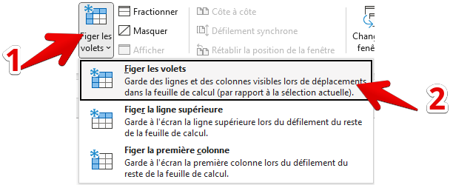

 | Figer les volets à partir de la cellule A17
 | Appliquer l'outil Filtre dans le tableau
 |  | Filtrer les hommes - compter le nombre d'hommes |  |  |  |  |  | Résultat attendu | 510 | 1284 |  | Pour Figer les volets
 |  | Filtrer les femmes - compter le nombre de femmes |  |  |  |  |  | Résultat attendu | 774 | 1284 |  |  | Cliquez sur la cellule A17
 |  | Filter les salariés de moins de 52 ans - compter le nombre de personnes |  |  |  |  |  | Résultat attendu | 671 | 1284 |  |  | Cliquez sur l'onglet Afficage / Figer les volets
 |  | Filter les individus selon un niveau de formation générale égal au BTS - compter le nombre de personnes |  |  |  |  |  | Résultat attendu | 387 | 1284
 |  | Filtrer les individus masculins ayant un BTS et étant âgés de moins de 55 ans |  |  |  |  |  | Résultat attendu | 138 | 1284
 |  | Filtrer les individus feminins ayant un BTS et étant âgés de moins de 55 ans |  |  |  |  |  | Résultat attendu | 248 | 1284
 |  |  |  |  |  |  |  |  |  |  |  | Pour appliquer les filtres dans un tableau
 | Entre chaque requête, vous devez remettre les filtres à zéro

 |  |  |  |  |  |  |  |  |  |  |  |  | Cliquez dans le tableau
 |  |  |  |  |  |  |  |  |  |  |  |  | Cliquez sur l'onglet Accueil puis Filtres / filtrer
TITRE | NOM | PRENOM | EMPLOI | AGE | DATE NAIS | MATRICULE | DATE D'ENTREE | Formation Générale
M. | Morel | François | ANALYSTE DE GESTION | 62 | 1956-07-22 | 351222 | 1976-12-08 | 1er degré de compta
MME | Le roux | Eliane | AGENT COMMERCIAL T-QUALIF | 65 | 1953-06-12 | 350855 | 1976-09-22 | 2ème degré de compta
M. | Gonzalez | Guy | RESPONSABLE FLUX CHEQUES | 63 | 1955-05-03 | 351350 | 1976-02-10 | BEPC
M. | Gérard | Gérard | CH.CLTELE PROFESSIONNELS | 60 | 1957-12-25 | 350054 | 1976-06-04 | 1er degré de compta
MME | Lefebvre | Germaine | CHARGE DE CLIENTELE | 64 | 1954-07-12 | 350127 | 1976-05-17 | 2ème degré de compta
MME | Legrand | Anne Marie | CHARGE DE RECOUVREMENT | 64 | 1954-03-03 | 560195 | 1976-06-03 | BEPC
MME | Joly | Madeleine | AGENT COMMERCIAL T-QUALIF | 62 | 1955-10-11 | 350521 | 1976-05-05 | 1er degré de compta
MME | Girard | Nicole | TECH. GESTION FINANCE/AUDIT | 63 | 1955-07-17 | 560196 | 1976-12-10 | 2ème degré de compta
MME | NGuyen | Michèle | AGT LOGISTIQUE TRES QUALIFIE | 62 | 1956-09-22 | 560194 | 1976-01-08 | BEPC
MME | Gautier | Françoise | AGT COMMERCIAL QUALIFIE | 63 | 1955-04-03 | 350060 | 1976-05-22 | 1er degré de compta
MME | Blanchard | Monique | AGENT ADMI.TRES QUALIF | 61 | 1956-12-26 | 350165 | 1976-06-12 | 2ème degré de compta |  |  |  | Pour sélectionner une valeur dans les filtres
M. | Arnaud | Alain | CHEF D'AGENCE | 62 | 1955-11-11 | 350695 | 1976-05-03 | BEPC
MME | Jacquet | Nicole | ASSISTANT DE DIRECTION | 61 | 1956-11-26 | 350635 | 1976-12-25 | 1er degré de compta |  |  |  |  | Exemple : Afficher les hommes
M. | Guerin | Guy | TECHNICIEN RESEAU-MAINT. | 62 | 1956-03-29 | 350355 | 1977-07-12 | 1er degré de compta
M. | Aubry | Yves | CHEF D'AGENCE | 61 | 1956-12-08 | 560225 | 1977-03-03 | 2ème degré de compta |  |  |  |  |  | 1 - Cliquer sur le bouton de la liste déroulante | 3 - Visualiser le nombre de lignes répondant au critère
M. | Berger | Claude | AGT COMMERCIAL QUALIFIE | 61 | 1957-09-22 | 350955 | 1977-10-11 | BEPC
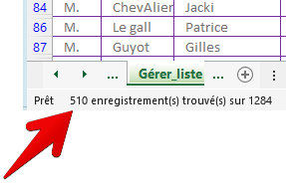
MLLE | Garcia | Odile | AGENT ADM.TECH.BANC | 60 | 1958-02-10 | 350871 | 1977-07-17 | 1er degré de compta
M. | Perez | Christian | CONSEILLER COMMERCIAL | 60 | 1958-06-04 | 350689 | 1977-09-22 | 2ème degré de compta
MME | Renaud | Danièle | AGENT TECH.T.QUALIFIE ENT/PR | 63 | 1955-05-17 | 350807 | 1977-04-03 | BEPC
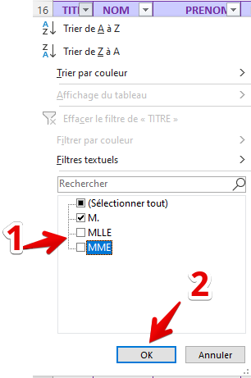
M. | Boyer | Jean-Luc | AGENT ADM.TECH.BANC | 61 | 1957-06-03 | 351146 | 1977-12-26 | Baccalauréat |  |  |  |  |  | 2 - Sélectionner la valeur recherchée
MME | Petit | Liliane | AGENT COMMERCIAL T-QUALIF | 61 | 1957-05-05 | 350711 | 1977-11-11 | 1er degré de compta |  |  |  |  |  | (décochez les valeurs non voulues)
M. | Hubert | Christian | CONSEILLER PRIVE | 60 | 1957-12-10 | 350204 | 1977-11-26 | 2ème degré de compta
MLLE | Laurent | Annie | CHARG-CLTELE PARTICULIERS | 62 | 1956-01-08 | 350739 | 1977-03-29 | BEPC
MLLE | Fernandez | Nadine | CHARGE DE CLIENTELE | 62 | 1956-05-22 | 351106 | 1977-08-07 | 1er degré de compta
MME | Dufour | Edith | ANIMATEUR DE VENTE | 61 | 1957-01-25 | 350562 | 1977-09-12 | 2ème degré de compta
MME | Bonnet | Marie-Claude | CHARGE DE CLIENTELE | 61 | 1957-05-20 | 350129 | 1977-07-03 | BEPC
MME | Gauthier | Anne Marie | ADJOINT CHEF D AGENCE | 61 | 1957-01-26 | 560242 | 1977-09-10 | 1er degré de compta
MME | Schmitt | Viviane | CHARG-CLTELE PARTICULIERS | 61 | 1957-04-03 | 350101 | 1977-10-22 | 2ème degré de compta |  |  |  |  |  |  | 4 - Revenir à l'état initial
MME | Robin | Colette | AGENT MONETIQUE | 61 | 1957-02-16 | 350783 | 1977-04-20 | BEPC
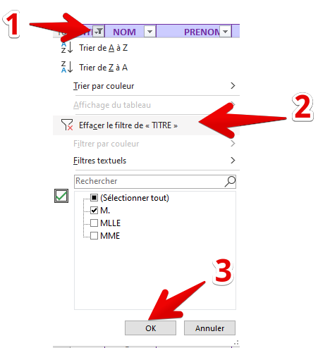
MME | Guillot | Chantal | CONSEILLER COMMERCIAL | 61 | 1957-03-29 | 350095 | 1977-04-08 | 1er degré de compta
MME | Nicolas | Liliane | CONSEILLER COMMERCIAL | 60 | 1958-04-05 | 351094 | 1977-05-03 | 2ème degré de compta
MME | Gauthier | Geneviève | AGENT COMMERCIAL T-QUALIF | 62 | 1956-06-03 | 350526 | 1977-09-04 | BEPC
MME | Thomas | Nicole | AGENT ADM.TECH.BANC | 61 | 1957-03-26 | 350122 | 1977-05-20 | 1er degré de compta
MLLE | Gérard | Françoise | AGENT ADM.TECH.BANC | 61 | 1957-01-26 | 351043 | 1977-09-10 | 1er degré de compta
MME | Riviere | Jeane | AGENT ADM.TECH.BANC | 60 | 1957-10-07 | 351265 | 1977-01-05 | 2ème degré de compta
MME | Bonnet | Annie | CONSEILLER COMMERCIAL | 59 | 1958-12-08 | 350024 | 1977-05-12 | BEPC
MME | Brun | Anne-Marie | AGENT ADM.TECH.BANC | 60 | 1957-11-10 | 350193 | 1977-03-03 | 1er degré de compta
MME | Lemaire | Yvette | CHARG-CLTELE PARTICULIERS | 61 | 1957-08-12 | 350514 | 1977-11-26 | 2ème degré de compta
MME | ChevAlier | Michèle | AGENT COMMERCIAL T-QUALIF | 60 | 1958-05-29 | 351238 | 1977-12-10 | BEPC
MME | Blanc | Janine | CHARGE-CLTELE AGRICOLE | 59 | 1958-11-26 | 350036 | 1978-05-29 | BEPC
M. | Dupont | James | CH.CLTELE PROFESSIONNELS | 61 | 1957-08-07 | 351231 | 1977-01-25 | BEPC
M. | Thomas | Jean | CHARG-CLTELE PARTICULIERS | 60 | 1958-09-12 | 350857 | 1978-05-20 | BEPC
M. | Gonzalez | Alain | CHARGE COLLECTIVITES LOCALES | 62 | 1956-07-03 | 350604 | 1978-09-12 | BEPC
MME | Brunet | Annette | AGENT COMMERCIAL T-QUALIF | 62 | 1956-03-21 | 350925 | 1978-04-03 | BEPC
MME | Laurent | Colette | AGENT ADM. SPECIALise | 60 | 1957-10-22 | 350990 | 1978-02-16 | BEPC
MME | Bertrand | Martine | CONSEILLER COMMERCIAL | 60 | 1958-04-20 | 350110 | 1978-03-29 | BEPC
MME | Guillot | Chantal | CHARG-CLTELE PARTICULIERS | 61 | 1957-04-08 | 350442 | 1978-04-05 | BEPC
M. | Meunier | Alain | CONSEILLER COMMERCIAL | 61 | 1957-05-03 | 350678 | 1978-06-03 | BEPC
MME | Girard | Martine | AGENT ADM.TECH.BANC | 61 | 1957-09-04 | 350748 | 1978-03-26 | Baccalauréat
MME | Pierre | Martine | CONSEILLER COMMERCIAL | 60 | 1958-05-20 | 350402 | 1978-01-26 | Baccalauréat
MME | Schmitt | Bernadette | AGENT ADM.TECH.BANC | 60 | 1958-09-10 | 350536 | 1978-10-07 | Baccalauréat
MME | Rousseau | Claudine | CHARGE CLIENTELE PARTICULIER | 60 | 1958-01-05 | 350643 | 1978-12-08 | Baccalauréat
MME | Royer | Monique | ASSISTANT DE DIRECTION | 60 | 1958-05-12 | 350191 | 1978-11-10 | Baccalauréat
MME | Bonnet | Denise | CHARGE DE CLIENTELE | 60 | 1958-03-03 | 350874 | 1978-08-12 | Baccalauréat
MLLE | Le gall | Marinette | AGENT COMMERCIAL T-QUALIF | 59 | 1958-11-26 | 351111 | 1978-05-29 | Baccalauréat
MME | Colin | Françoise | RESP.COMMUNICATION INTERNE | 58 | 1959-12-10 | 350945 | 1978-11-25 | Baccalauréat
MME | Aubry | Isabelle | CHARGE-CLTELE AGRICOLE | 58 | 1960-05-22 | 351126 | 1978-12-08 | Baccalauréat
M. | Dumont | Christian | CONSEILLER PRIVE | 60 | 1957-11-26 | 351025 | 1978-09-22 | 1er degré de compta
MME | Perez | Françoise | TECHNICIEN GESTION COMPTABLE | 60 | 1957-11-07 | 351270 | 1978-02-10 | 1er degré de compta
M. | Durand | Joël | CHARG-CLTELE PARTICULIERS | 60 | 1958-04-16 | 350984 | 1978-06-04 | 1er degré de compta
MME | Aubry | Monique | AGENT COMMERCIAL T-QUALIF | 59 | 1958-10-22 | 351006 | 1978-05-17 | 1er degré de compta
MME | Noel | Jocelyne | AGT COMMERCIAL QUALIFIE | 60 | 1958-02-26 | 351202 | 1978-06-03 | 1er degré de compta
M. | Colin | Paul | TECHNICIEN COMMUNICATION | 59 | 1959-07-12 | 350944 | 1978-05-05 | 1er degré de compta
MME | Moulin | Dominique | AGENT COMMERCIAL T-QUALIF | 60 | 1958-03-21 | 350923 | 1978-12-10 | 1er degré de compta
M. | Rousseau | Jacky | AGT COMMERCIAL QUALIFIE | 59 | 1958-11-12 | 350761 | 1978-01-08 | 1er degré de compta
M. | Collet | Jacques | DIRECTEUR DE SECTEUR D'AGENC | 58 | 1959-11-25 | 350456 | 1978-05-22 | 1er degré de compta
M. | Nicolas | Gérard | CHARGE ACTIVITES CREDITS | 60 | 1957-10-11 | 350774 | 1978-06-12 | 1er degré de compta
M. | ChevAlier | Jacki | CHARG-CLTELE PARTICULIERS | 60 | 1958-03-05 | 350660 | 1978-05-03 | 1er degré de compta
MME | Rousseau | Danielle | CONSEILLER COMMERCIAL | 61 | 1957-07-10 | 351071 | 1978-12-25 | 2ème degré de compta
M. | Le gall | Patrice | CONSEILLER PRIVE | 61 | 1957-08-04 | 350721 | 1978-07-12 | 2ème degré de compta
M. | Guyot | Gilles | ANALYSTE D EXPLOITATION | 60 | 1958-04-29 | 351199 | 1978-03-03 | 2ème degré de compta
MME | Clement | Gisele | CONSEILLER COMMERCIAL | 59 | 1959-05-20 | 350511 | 1978-10-11 | 2ème degré de compta
MME | Dupuis | Monique | CHARG-CLTELE PARTICULIERS | 59 | 1959-06-17 | 351194 | 1978-07-17 | 2ème degré de compta
M. | Le gall | André | CHEF DE SEGMENT | 63 | 1955-08-04 | 350335 | 1978-09-22 | 2ème degré de compta
M. | Leroux | Michel | AGENT COMMERCIAL T-QUALIF | 61 | 1957-09-10 | 350167 | 1978-04-03 | 2ème degré de compta
M. | Martinot | Jean-Louis | CONSEILLER COMMERCIAL | 61 | 1957-03-05 | 350227 | 1978-12-26 | 2ème degré de compta
M. | Legrand | Michel | ANALYSTE DE GESTION | 61 | 1957-04-16 | 350873 | 1978-11-11 | 2ème degré de compta
M. | Henry | René | RESP.GESTION ET CREDITS | 62 | 1956-05-29 | 350506 | 1979-11-26 | 2ème degré de compta
M. | Arnaud | Jean-Pierre | RESP.ANIMATION DES ELUS | 66 | 1952-02-08 | 560261 | 1979-03-29 | 2ème degré de compta
MLLE | Garcia | MicheLine | AGENT ADM.TECH.BANC | 59 | 1959-06-03 | 351137 | 1979-08-07 | 2ème degré de compta
MME | Aubert | Monique | CHARGE-CLTELE PROF/AGRI | 59 | 1958-12-10 | 350883 | 1979-09-12 | 2ème degré de compta
M. | Rolland | Alain | DIRECTEUR DE SECTEUR D'AGENC | 62 | 1956-01-26 | 350197 | 1979-07-03 | 2ème degré de compta
MME | Bernard | Anne-Marie | AGENT COMMERCIAL T-QUALIF | 61 | 1957-08-19 | 351027 | 1979-03-21 | 2ème degré de compta
MME | Perrin | Elisabeth | AGENT COMMERCIAL T-QUALIF | 59 | 1958-12-12 | 350766 | 1979-10-22 | 2ème degré de compta
M. | Bertrand | François | CHARGE DE CLIENTELE | 59 | 1958-10-12 | 560270 | 1979-04-20 | BEPC
M. | Bonnet | Claude | CONSEILLER PRIVE | 60 | 1958-06-17 | 560271 | 1979-04-08 | BEPC
MME | Lucas | Christiane | AGENT COMMERCIAL T-QUALIF | 60 | 1958-08-22 | 351139 | 1979-05-03 | BEPC
MME | François | Marie-France | AGT COMMERCIAL QUALIFIE | 59 | 1959-09-07 | 350030 | 1979-09-04 | BEPC
MME | Nicolas | Danielle | AGT COMMERCIA QUALIFIE | 59 | 1959-02-08 | 351040 | 1979-05-20 | BEPC
MME | Renaud | Nadège | CHARG-CLTELE PARTICULIERS | 59 | 1959-06-12 | 350940 | 1979-09-10 | BEPC
M. | Lemoine | Guy | CHARG-CLTELE PARTICULIERS | 59 | 1959-07-04 | 350804 | 1979-01-05 | BEPC
M. | Marchand | François | DIRECTEUR DE SECTEUR D'AGENC | 58 | 1959-12-12 | 350905 | 1979-05-12 | BEPC
MME | Hervé | Josiane | AGENT ADM.TECH.BANC | 58 | 1960-06-17 | 351209 | 1979-03-03 | BEPC
M. | Guyot | Gilles | AGENT COMMERCIAL T-QUALIF | 61 | 1957-05-12 | 350447 | 1979-11-26 | BEPC
M. | Leroux | Marc | CHARG-CLTELE PARTICULIERS | 61 | 1957-02-26 | 351048 | 1979-12-10 | Baccalauréat
M. | Masson | Jean | CHARG-CLTELE PARTICULIERS | 61 | 1957-07-03 | 351149 | 1979-10-15 | Baccalauréat
M. | Fernandez | Yves | CHARG-CLTELE PARTICULIERS | 60 | 1958-01-25 | 350317 | 1979-01-25 | Baccalauréat
MME | Hervé | Annie | AGENT COMMERCIAL T-QUALIF | 60 | 1958-08-12 | 350220 | 1979-05-20 | Baccalauréat
M. | Girard | Jean-Marc | CHARG-CLTELE PARTICULIERS | 59 | 1959-03-26 | 350484 | 1979-09-12 | Baccalauréat
M. | Roux | Jean Marie | AGENT COMMERCIAL T-QUALIF | 60 | 1958-05-17 | 560277 | 1979-04-03 | Baccalauréat
M. | Dumont | Roger | AGT COMMERCIAL QUALIFIE | 61 | 1957-08-10 | 350149 | 1979-02-16 | Baccalauréat
MME | Morel | JoëlLE | TECHNICIEN CREDIT | 61 | 1957-07-04 | 350663 | 1979-03-29 | Baccalauréat
M. | Barbier | Guy | AGENT COMMERCIAL T-QUALIF | 59 | 1959-06-04 | 350784 | 1979-04-05 | Baccalauréat
MME | Maillard | Josette | AGENT ADM.TECH.BANC | 62 | 1956-02-21 | 560356 | 1979-06-03 | 1er degré de compta
MME | Brun | Ginette | AGENT COMMERCIAL T-QUALIF | 59 | 1958-12-25 | 560357 | 1979-03-26 | 1er degré de compta
M. | Gautier | Jacques | AGENT COMMERCIAL T-QUALIF | 60 | 1958-05-05 | 350677 | 1979-01-26 | 1er degré de compta
M. | Schmitt | André | ADJOINT CHEF D AGENCE | 63 | 1955-04-16 | 560358 | 1980-10-07 | 1er degré de compta
MME | Garcia | Lucienne | AGENT ADM.TECH.BANC | 59 | 1959-06-22 | 351037 | 1980-12-08 | 1er degré de compta
MME | Bonnet | JacqueLine | AGENT ADM.TECH.BANC | 59 | 1959-07-04 | 351170 | 1980-11-10 | 1er degré de compta
M. | Rousseau | Jean | RESPONSABLE FONCT.RESEAU | 62 | 1956-04-29 | 560293 | 1980-08-12 | 1er degré de compta
MME | Blanchard | Marie-Noelle | CONSEILLER COMMERCIAL | 61 | 1957-09-12 | 350435 | 1980-05-29 | 1er degré de compta
MME | Lecomte | Christiane | AGENT ADM.TECH.BANC | 60 | 1957-10-12 | 350594 | 1980-11-25 | 1er degré de compta
MME | Mercier | Michèle | AGENT ADM.TECH.BANC | 60 | 1958-02-05 | 350649 | 1980-12-08 | 1er degré de compta
MME | André | Marie-Claire | SECRETRAIRE D UNITE | 59 | 1959-03-21 | 350246 | 1980-09-22 | 1er degré de compta
MME | Martin | Marie-Dominique | AGENT COMMERCIAL T-QUALIF | 58 | 1959-11-10 | 350978 | 1980-02-10 | 2ème degré de compta
MLLE | Rodriguez | Elisabeth | AGT COMMERCIAL QUALIFIE | 60 | 1958-06-12 | 350835 | 1980-06-04 | 2ème degré de compta
MME | Jean | ANA | AGENT COMMERCIAL T-QUALIF | 59 | 1958-11-25 | 560307 | 1980-05-17 | 2ème degré de compta
MME | Perez | Christiane | AGT COMMERCIAL QUALIFIE | 58 | 1959-11-07 | 350359 | 1980-06-03 | 2ème degré de compta
M. | Leroy | Michel | RESP. RECOUVREMENT | 65 | 1953-05-12 | 560310 | 1980-05-05 | 2ème degré de compta
MME | Leroux | Catherine | AGENT ADM.TECH.BANC | 61 | 1957-06-03 | 351075 | 1980-12-10 | 2ème degré de compta
M. | Le gall | Joël | CHARG-CLTELE PARTICULIERS | 60 | 1958-07-10 | 350448 | 1980-01-08 | 2ème degré de compta
M. | Collet | Xavier | RESP. GESTION DU PATRIMOINE | 60 | 1958-07-12 | 350844 | 1980-05-22 | 2ème degré de compta
MME | Lefebvre | Françoise | AGENT COMMERCIAL T-QUALIF | 60 | 1958-09-12 | 350756 | 1980-06-12 | 2ème degré de compta
M. | Riviere | Jean-Claude | CHEF DE SEGMENT | 59 | 1959-01-08 | 350182 | 1980-05-03 | 2ème degré de compta
MME | Joly | Annick | TECHNICIEN GESTION BANC. | 57 | 1961-09-10 | 350850 | 1980-12-25 | 2ème degré de compta
MME | Duval | Annick | AGENT ADM.TECH.BANC | 57 | 1960-12-25 | 350112 | 1980-07-12 | 2ème degré de compta
MME | Riviere | Jocelyne | AGENT ADMI.TRES QUALIF | 60 | 1958-02-16 | 560317 | 1980-11-26 | 2ème degré de compta
MME | Leroux | Colette | CH.CLTELE PROFESSIONNELS | 58 | 1959-10-07 | 560314 | 1980-10-11 | 2ème degré de compta
M. | Schmitt | Jacky | CONSEILLER COMMERCIAL | 59 | 1959-05-22 | 350350 | 1980-07-17 | 2ème degré de compta
M. | Charpentier | Jean-Michel | DIRECTEUR DE SECTEUR D'AGENC | 59 | 1959-09-19 | 350421 | 1980-09-22 | 2ème degré de compta
MME | François | Odile | AGT.ADMINIST.C.E. | 59 | 1959-04-20 | 350394 | 1980-04-03 | BEPC
MME | Rodriguez | Nicole | AGT COMMERCIAL QUALIFIE | 59 | 1959-09-10 | 350661 | 1980-12-26 | BEPC
MME | Charpentier | Yolande | AGENT TECHNIQUE RESEAU-M. | 59 | 1959-09-12 | 560316 | 1980-11-11 | BEPC
MME | Jacquet | Martine | AGENT COMMERCIAL T-QUALIF | 60 | 1958-02-16 | 350957 | 1980-11-26 | BEPC
MME | Guillaume | Mireille | AGT COMMERCIAL QUALIFIE | 59 | 1959-02-21 | 350208 | 1980-03-29 | BEPC
M. | Perrot | Marc | DIRECTEUR DE SECTEUR D'AGENC | 58 | 1959-10-12 | 350967 | 1980-08-07 | BEPC
MME | Lefevre | Chantal | AGENT ADM.TECH.BANC | 60 | 1957-10-19 | 350938 | 1981-09-12 | BEPC
MME | Renault | Maryvonne | AGENT COMMERCIAL T-QUALIF | 58 | 1960-07-04 | 350254 | 1981-07-03 | BEPC
M. | Duval | Gérard | CHARG-CLTELE PARTICULIERS | 60 | 1958-01-08 | 350043 | 1981-03-21 | BEPC
M. | Prevost | Jacky | DIRECTEUR DE SECTEUR D'AGENC | 57 | 1960-10-10 | 560329 | 1981-09-12 | BEPC
M. | Royer | Joël | AGT COMMERCIAL QUALIFIE | 63 | 1955-02-16 | 560335 | 1981-04-20 | Baccalauréat
MME | Gaillard | Suzanne | RESPONSABLE GESTION FIN. | 61 | 1957-08-22 | 560356 | 1981-04-08 | Baccalauréat
M. | Renard | François | CHEF DE BUREAU | 58 | 1959-11-10 | 560340 | 1981-05-03 | Baccalauréat
MME | Brun | Chantal | AGENT COMMERCIAL T-QUALIF | 59 | 1959-08-12 | 560336 | 1981-09-04 | Baccalauréat
MME | Perrot | Annie-Claude | AGENT ADM.TECH.BANC | 58 | 1960-04-29 | 351083 | 1981-05-20 | Baccalauréat
M. | Dumont | Patrick | CONSEILLER PRIVE | 57 | 1960-10-12 | 560339 | 1981-09-10 | Baccalauréat
MME | Boyer | Monique | TECHNICIEN ADMINISTRATIF | 61 | 1957-06-12 | 560346 | 1981-01-05 | Baccalauréat
MME | Fernandez | Annie | CONSEILLER COMMERCIAL | 61 | 1957-03-16 | 350444 | 1981-05-12 | Baccalauréat
M. | Simon | Hervé | CONSEILLER COMMERCIAL | 61 | 1957-05-29 | 560342 | 1981-03-03 | Baccalauréat
MLLE | Le roux | JacqueLine | AGENT ADMI.TRES QUALIF | 60 | 1958-02-26 | 350334 | 1981-11-26 | 1er degré de compta
MLLE | Lecomte | Lysiane | CONSEILLER COMMERCIAL | 58 | 1959-10-19 | 350438 | 1981-12-10 | 1er degré de compta
MME | Riviere | Françoise | CHARG-CLTELE PARTICULIERS | 59 | 1959-02-16 | 351167 | 1981-10-15 | 1er degré de compta
M. | Charpentier | Alain | AGENT ADMI.TRES QUALIF | 59 | 1959-02-05 | 560351 | 1981-01-25 | 1er degré de compta
MME | Robert | Chantal | AGENT ADM.TECH.BANC | 59 | 1959-07-17 | 350872 | 1981-05-20 | 1er degré de compta
MME | Vidal | Martine | TECHNICIEN ADMINISTRATIF | 57 | 1960-10-10 | 560348 | 1981-09-12 | 1er degré de compta
MME | Lefevre | Marie-Madeleine | ANALYSTE ADMINISTRATIF | 62 | 1956-08-07 | 350981 | 1981-04-03 | 1er degré de compta
M. | David | Jean François | CHEF DE BUREAU | 61 | 1957-04-20 | 560360 | 1981-02-16 | 1er degré de compta
MLLE | Duval | Michèle | AGENT ADM.TECH.BANC | 60 | 1957-12-26 | 560363 | 1981-03-29 | 1er degré de compta
MME | Hubert | Eliane | AGENT COMMERCIAL T-QUALIF | 59 | 1959-07-10 | 560368 | 1981-04-05 | 1er degré de compta
MME | Poirier | Lydie | CONSEILLER COMMERCIAL | 59 | 1959-03-03 | 350969 | 1981-06-03 | 1er degré de compta
M. | Lemoine | Gérard | DIRECTEUR DE SECTEUR D'AGENC | 59 | 1959-04-16 | 351175 | 1981-03-26 | 2ème degré de compta
MME | Nicolas | Odile | AGENT COMMERCIAL T-QUALIF | 59 | 1959-08-22 | 560345 | 1981-01-26 | 2ème degré de compta
M. | Renard | Alain | AGENT COMMERCIAL T-QUALIF | 58 | 1960-03-21 | 350291 | 1981-10-07 | 2ème degré de compta
MME | Michel | Josiane | AGENT COMMERCIAL T-QUALIF | 58 | 1960-07-22 | 350854 | 1981-12-08 | 2ème degré de compta
MME | Blanchard | Michèle | AGENT COMMERCIAL T-QUALIF | 57 | 1960-12-12 | 350920 | 1981-11-10 | 2ème degré de compta
MME | Maillard | Brigitte | AGENT COMMERCIAL T-QUALIF | 58 | 1960-02-10 | 350953 | 1981-08-12 | 2ème degré de compta
MLLE | Vidal | Christiane | CHARG-CLTELE PARTICULIERS | 58 | 1960-02-16 | 351176 | 1981-05-29 | 2ème degré de compta
MME | Bourgeois | Nicole | CONSEILLER COMMERCIAL | 58 | 1960-03-16 | 351180 | 1981-11-25 | 2ème degré de compta
M. | Olivier | Joël | TECHNICIEN MOYENS GENERAUX | 57 | 1960-10-22 | 560358 | 1981-12-08 | 2ème degré de compta
MME | Gonzalez | Chantal | CONSEILLER COMMERCIAL | 57 | 1961-04-21 | 350615 | 1981-09-22 | 2ème degré de compta
MME | Michel | Muriel | TECHNICIEN QUALITE | 57 | 1961-05-20 | 350358 | 1981-02-10 | 2ème degré de compta
MME | Bailly | Claudine | AGENT COMMERCIAL T-QUALIF | 57 | 1961-06-12 | 350194 | 1981-06-04 | 2ème degré de compta
MME | Perrot | Sylvie | AGENT COMMERCIAL T-QUALIF | 57 | 1961-05-03 | 351084 | 1981-05-17 | 2ème degré de compta
MME | Guyot | Catherine | TECHNICIEN ADMINISTRATIF | 59 | 1959-03-05 | 560366 | 1981-06-03 | 2ème degré de compta
M. | Bernard | Joël | CH.CLTELE PROFESSIONNELS | 59 | 1959-05-03 | 351121 | 1981-05-05 | 2ème degré de compta
M. | Marchand | Francis | ANALYSTE MARKETING | 57 | 1960-11-12 | 350768 | 1981-12-10 | 2ème degré de compta
MME | Moulin | Michèle | AGENT ADM.TECH.BANC | 58 | 1960-05-17 | 350155 | 1981-01-08 | BEPC
MME | Renaud | Michèle | SECRETAIRE DE DIRECTION | 57 | 1961-03-26 | 350554 | 1981-05-22 | BEPC
MME | Aubry | Marie-Noelle | AGENT COMMERCIAL T-QUALIF | 57 | 1961-04-20 | 350299 | 1981-06-12 | BEPC
MME | François | Mariette | CH.CLTELE PROFESSIONNELS | 57 | 1961-08-04 | 351064 | 1981-05-03 | BEPC
MME | Charles | Chantal | AGENT ADM.TECH.BANC | 57 | 1961-03-03 | 350987 | 1981-12-25 | BEPC
M. | Lefebvre | Lionel | CHEF DE BUREAU | 61 | 1957-09-19 | 350021 | 1981-07-12 | BEPC
M. | Lopez | Bernard | CONSEILLER PRIVE | 60 | 1958-07-04 | 350933 | 1981-03-03 | BEPC
M. | Lucas | Jacques | AGENT TECH.T.QUALIFIE ENT/PR | 60 | 1958-06-03 | 351247 | 1981-10-11 | BEPC
M. | Lefebvre | Joël | DIRECTEUR DE SECTEUR D'AGENC | 59 | 1959-02-26 | 350463 | 1981-07-17 | BEPC
MME | Boyer | Annick | AGENT COMMERCIAL T-QUALIF | 57 | 1960-12-08 | 350405 | 1981-09-22 | BEPC
M. | ChevAlier | Joël | CHEF D'AGENCE | 58 | 1960-07-04 | 351009 | 1981-04-03 | Baccalauréat
MME | Lemoine | Anne-Marie | CONSEILLER COMMERCIAL | 56 | 1961-11-25 | 350983 | 1981-12-26 | Baccalauréat
MME | Blanc | Etiennette | AGENT ADM. SPECIALise | 56 | 1961-12-25 | 350006 | 1981-11-11 | Baccalauréat
MME | Pierre | Christine | TECHNICIEN COMMUNICATION | 56 | 1962-09-12 | 350727 | 1981-11-26 | Baccalauréat
M. | Leroux | Christian | CHEF D'AGENCE | 59 | 1959-03-08 | 350931 | 1981-03-29 | Baccalauréat
M. | Adam | Antoine Jacques | TECHNICIEN RESEAU-MAINT. | 57 | 1960-11-10 | 560375 | 1981-08-07 | Baccalauréat
M. | Dupuis | André | RESPONSABLE UNITE CHEQUES | 58 | 1960-01-05 | 350586 | 1981-09-12 | Baccalauréat
MME | Moulin | Danielle | CONSEILLER COMMERCIAL | 58 | 1960-02-05 | 560376 | 1981-07-03 | Baccalauréat
MME | Bonnet | Annie | AGENT EPARGNE | 58 | 1960-08-22 | 351156 | 1981-03-21 | Baccalauréat
M. | Fabre | Philippe | RESP.AUDIT CONTROLE INTERNE | 60 | 1957-10-10 | 350174 | 1981-10-22 | 1er degré de compta
MME | Clement | Chantale | AGT LOGISTIQUE TRES QUALIFIE | 58 | 1960-09-12 | 560380 | 1981-04-20 | 1er degré de compta
MME | Marchand | Nicole | AGENT COMMERCIAL T-QUALIF | 55 | 1962-10-22 | 350309 | 1981-04-08 | 1er degré de compta
M. | Bonnet | Christian | ANALYSTE QUALITE | 58 | 1960-08-19 | 350342 | 1981-05-03 | 1er degré de compta
MME | Masson | Marie-Jeane | AGENT ADM.TECH.BANC | 56 | 1961-11-12 | 350351 | 1981-09-04 | 1er degré de compta
M. | Robin | Gaëtan | SPEC. ASS. AGRIC. JUNIOR | 61 | 1957-07-17 | 560383 | 1982-05-20 | 1er degré de compta
MME | Robin | Catherine | AGENT ADMI.TRES QUALIF | 60 | 1958-05-22 | 560378 | 1982-09-10 | 1er degré de compta
MME | Le gall | Marie-Odile | CHARG-CLTELE PARTICULIERS | 58 | 1959-10-10 | 350491 | 1982-01-05 | 1er degré de compta
MME | Caron | RenéE | AGENT COMMERCIAL T-QUALIF | 56 | 1961-10-12 | 350889 | 1982-05-12 | 1er degré de compta
MME | Roy | Danièle | ANALYSTE FORMATION | 61 | 1957-01-05 | 560392 | 1982-03-03 | 1er degré de compta
M. | Lambert | Claude | AGENT COMMERCIAL T-QUALIF | 61 | 1957-05-17 | 560388 | 1982-11-26 | 1er degré de compta
MME | Meyer | Elisabeth | AGENT TECH TRES QUALIFIE | 57 | 1960-11-26 | 560384 | 1982-12-10 | 2ème degré de compta
MME | Bailly | Danièle | AGENT COMMERCIAL T-QUALIF | 58 | 1960-04-20 | 350813 | 1982-10-15 | 2ème degré de compta
M. | Leclercq | François | SOUS-DIRECTEUR | 63 | 1955-06-03 | 351336 | 1982-01-25 | 2ème degré de compta
MME | Gauthier | Sylviane | AGENT ADMINIST. QUALIFIE | 57 | 1961-09-19 | 350809 | 1982-05-20 | 2ème degré de compta
MME | Dubois | Armelle | AGENT COMMERCIAL T-QUALIF | 56 | 1962-06-17 | 350995 | 1982-09-12 | 2ème degré de compta
MME | Gonzalez | Liliane | AGENT COMMERCIAL T-QUALIF | 62 | 1956-06-22 | 560400 | 1982-04-03 | 2ème degré de compta
MME | Philippe | Françoise | AGENT ADM.TECH.BANC | 59 | 1959-08-04 | 560404 | 1982-02-16 | 2ème degré de compta
MLLE | Rousseau | Françoise | AGENT COMMERCIAL T-QUALIF | 58 | 1960-09-22 | 350029 | 1982-03-29 | 2ème degré de compta
MME | Arnaud | Claudine | AGENT ADM.TECH.BANC | 58 | 1960-04-21 | 350251 | 1982-04-05 | 2ème degré de compta
M. | Fournier | Jean | RESP.DOMAINE AGRICULTURE | 58 | 1960-05-03 | 560406 | 1982-06-03 | 2ème degré de compta
MME | Prevost | RenéE | CHARGE DE CLIENTELE | 59 | 1959-04-03 | 351108 | 1982-03-26 | 2ème degré de compta
MME | Renault | Geneviève | CONSEILLER COMMERCIAL | 58 | 1960-06-22 | 560407 | 1982-01-26 | 2ème degré de compta
MME | Leroux | Lydia | AGENT ADM.TECH.BANC | 58 | 1960-08-10 | 350798 | 1982-10-07 | 2ème degré de compta
MME | Morel | Lydie | TECHNICIEN ADMINISTRATIF | 58 | 1960-05-20 | 350482 | 1982-12-08 | 2ème degré de compta
M. | Lemaire | Serge | CHEF D'AGENCE | 58 | 1960-03-05 | 350662 | 1982-11-10 | 2ème degré de compta
MME | Bertrand | Nelly | SECRETAIRE D UNITE | 56 | 1961-11-26 | 350022 | 1982-08-12 | 2ème degré de compta
M. | Dufour | Didier | CHARG-CLTELE PARTICULIERS | 57 | 1961-02-08 | 351047 | 1982-05-29 | BEPC
MME | Lopez | JacqueLine | AGENT ADM.TECH.BANC | 56 | 1962-06-03 | 351073 | 1982-11-25 | BEPC
MME | Robin | Cécile | CHARG-CLTELE PARTICULIERS | 56 | 1962-02-21 | 351203 | 1982-12-08 | BEPC
MME | Dupuy | Martine | AGENT COMMERCIAL T-QUALIF | 56 | 1962-06-22 | 350518 | 1982-09-22 | BEPC
MME | Olivier | Maryse | AGENT ADMI.TRES QUALIF | 58 | 1960-06-12 | 351204 | 1982-05-22 | BEPC
M. | Morel | Serge | ANALYSTE MOYEN DE PAIEMENT | 56 | 1962-06-20 | 350877 | 1982-06-04 | BEPC
MME | Meyer | Claudine | AGENT ADMINIST. E.D.I. | 56 | 1962-02-05 | 350968 | 1982-05-17 | BEPC
M. | Dufour | Daniel | CHEF DE BUREAU 1ERE CLASSE | 55 | 1962-11-12 | 351161 | 1982-06-03 | BEPC
MME | Le roux | Martine | AGENT ADM.TECH.BANC | 59 | 1958-12-26 | 560560 | 1982-05-05 | BEPC
MME | Blanchard | Martine | CHARGE DE RECOUVREMENT | 58 | 1960-01-25 | 350913 | 1982-12-10 | BEPC
MME | Bourgeois | Joëlle | CHARGE DE CLIENTELE | 58 | 1960-02-08 | 351182 | 1982-01-08 | Baccalauréat
MME | Lefebvre | JacqueLine | AGENT COMMERCIAL T-QUALIF | 58 | 1960-06-12 | 351246 | 1982-05-22 | Baccalauréat
MLLE | Guillaume | MicheLine | CHARGE RELAT.CAISSES LOCALES | 58 | 1960-04-16 | 351179 | 1982-06-12 | Baccalauréat
MME | Robert | Madeleine | AGENT COMMERCIAL T-QUALIF | 56 | 1961-10-07 | 351181 | 1982-05-03 | Baccalauréat
MLLE | Bertrand | Mireille | ANALYSTE MOYEN DE PAIEMENT | 57 | 1961-06-20 | 350635 | 1982-12-25 | Baccalauréat
MLLE | Roux | Françoise | CHAG-CLTELE PARTICULIERS | 57 | 1961-07-10 | 350629 | 1982-07-12 | Baccalauréat
MME | Barbier | Danièle | AGENT ADM.TECH.BANC | 56 | 1961-10-10 | 350427 | 1982-03-03 | Baccalauréat
MME | Dubois | Nadine | AGENT COMMERCIAL T-QUALIF | 57 | 1960-10-07 | 351033 | 1982-05-03 | Baccalauréat
MME | Simon | Martine | CHARG-CLTELE PARTICULIERS | 56 | 1961-12-10 | 351187 | 1982-07-17 | Baccalauréat
M. | Arnaud | Michel | CONSEILLER COMMERCIAL | 57 | 1961-04-05 | 560566 | 1982-09-22 | 1er degré de compta
MME | Rolland | Colette | CHARG-CLTELE PARTICULIERS | 57 | 1961-03-08 | 350265 | 1982-04-03 | 1er degré de compta
MME | Mercier | SolAnge | CHARG-CLTELE PARTICULIERS | 57 | 1961-08-12 | 351156 | 1982-12-26 | 1er degré de compta
MME | Petit | Marie-France | CHARG-CLTELE PARTICULIERS | 56 | 1962-07-17 | 350861 | 1982-11-11 | 1er degré de compta
MME | Nicolas | Paulette | AGENT COMMERCIAL T-QUALIF | 55 | 1962-11-26 | 350996 | 1982-11-26 | 1er degré de compta
MME | Philippe | Edith | AGENT COMMERCIAL T-QUALIF | 56 | 1962-09-07 | 350300 | 1982-03-29 | 1er degré de compta
MME | Michel | Odile | CONSEILLER COMMERCIAL | 56 | 1962-01-08 | 350757 | 1982-08-07 | 1er degré de compta
MME | Moulin | Nelly | CHARG DEVELOP PRESCRIPTEUR | 56 | 1962-01-25 | 350293 | 1982-09-12 | 1er degré de compta
MME | Morel | Nadine | CHARG-CLTELE PARTICULIERS | 56 | 1962-06-04 | 350918 | 1982-07-03 | 1er degré de compta
MME | Lemaire | Annie | SECRETAIRE D UNITE | 55 | 1962-10-12 | 351085 | 1982-03-21 | 1er degré de compta
MME | Maillard | Fiorina | AGT COMMERCIAL QUALIFIE | 56 | 1962-02-08 | 350222 | 1982-10-22 | 1er degré de compta
M. | Thomas | Dominique | AGENT COMMERCIAL T-QUALIF | 56 | 1962-03-08 | 351212 | 1982-04-20 | 2ème degré de compta
MME | Guerin | Annie | CH.CLTELE PROFESSIONNELS | 56 | 1962-04-08 | 350226 | 1982-04-08 | 2ème degré de compta
MME | Deschamps | Suzanne | TECHNICIEN INTRANET | 57 | 1960-10-07 | 560562 | 1982-05-03 | 2ème degré de compta
M. | Dumont | Bernard | CHEF DE PRODUIT | 62 | 1956-08-22 | 560563 | 1982-09-04 | 2ème degré de compta
M. | Gérard | Jean-Paul | CHEF D'AGENCE DETACHE | 64 | 1954-09-12 | 350392 | 1982-05-20 | 2ème degré de compta
M. | Bourgeois | Jean-Pierre | AGENT ADMI.TRES QUALIF | 59 | 1959-09-12 | 351325 | 1982-09-10 | 2ème degré de compta
MME | Charpentier | Marie-Joseph | AGENT ADMINIST. QUALIFIE | 58 | 1960-02-26 | 350847 | 1982-01-05 | 2ème degré de compta
M. | Rodriguez | Jacques | CHARGE DE MISSION EDI | 58 | 1960-09-07 | 350217 | 1982-05-12 | 2ème degré de compta
M. | Rousseau | Patrick | CHARGE-CLTELE AGRICOLE | 58 | 1960-06-03 | 351003 | 1982-03-03 | 2ème degré de compta
MME | Jacquet | Annie | AGENT ADM.TECH.BANC | 57 | 1961-07-03 | 350710 | 1982-11-26 | 2ème degré de compta
M. | François | Gérard | CONSEILLER COMMERCIAL | 56 | 1961-11-07 | 350247 | 1982-12-10 | 2ème degré de compta
M. | Blanchard | François | CH.CLTELE PROFESSIONNELS | 55 | 1962-10-11 | 350063 | 1982-10-15 | 2ème degré de compta
M. | Philippe | Jean-Paul | AGENT COMMERCIAL T-QUALIF | 56 | 1962-05-22 | 350569 | 1982-01-25 | 2ème degré de compta
M. | Gaillard | Yves | CHARG-CLTELE PARTICULIERS | 54 | 1963-11-11 | 350355 | 1982-05-20 | 2ème degré de compta
MME | Dubois | Colette | AGENT ADM.TECH.BANC | 58 | 1960-09-04 | 560421 | 1982-09-12 | 2ème degré de compta
M. | Dupuis | Daniel | CHEF D AGENCE 2E CLASSE | 57 | 1961-01-08 | 560422 | 1982-04-03 | 2ème degré de compta
M. | Lefebvre | Jacques | AGENT ADM.TECH.BANC | 65 | 1953-04-08 | 350233 | 1982-02-16 | BEPC
M. | Blanc | Jean Marie | DIRECTEUR-ADJOINT | 61 | 1957-03-03 | 561366 | 1982-03-29 | BEPC
MME | Poirier | Annie | AGENT COMMERCIAL T-QUALIF | 60 | 1958-08-19 | 350215 | 1982-04-05 | BEPC
MME | Gonzalez | Denise | ANALYSTE CREDIT | 60 | 1958-08-04 | 560401 | 1982-06-03 | BEPC
MME | Clement | Françoise | CHARGE DE CLIENTELE | 59 | 1959-04-21 | 351032 | 1982-03-26 | BEPC
MME | Laurent | Annie | AGENT ADM.TECH.BANC | 59 | 1959-01-25 | 350952 | 1982-01-26 | BEPC
M. | François | Gérard | CHEF D'AGENCE | 58 | 1960-06-03 | 350139 | 1982-10-07 | BEPC
MME | Louis | Annick | TECHNICIEN MOYENS GENERAUX | 58 | 1960-08-07 | 560426 | 1982-12-08 | BEPC
M. | Fontaine | Philippe | CONSEILLER COMMERCIAL | 58 | 1960-06-20 | 350496 | 1982-11-10 | BEPC
MME | Louis | Odile | AGENT ADM.TECH.BANC | 58 | 1960-04-08 | 350939 | 1982-08-12 | BEPC
M. | Fernandez | Dominique | AGENT TECHNIQUE RESEAU-M. | 59 | 1959-02-10 | 350109 | 1983-12-25 | Baccalauréat
MME | Morel | Marie-Christine | AGENT ADM.TECH.BANC | 58 | 1960-02-21 | 350351 | 1983-07-12 | Baccalauréat
MME | Duval | Marie-France | CHARG-CLTELE PARTICULIERS | 57 | 1961-03-21 | 350789 | 1983-03-03 | Baccalauréat
MME | Hubert | Patricia | AGENT ADM.TECH.BANC | 56 | 1962-09-04 | 350203 | 1983-10-11 | Baccalauréat
MME | Leclercq | Thérèse | AGENT COMMERCIAL T-QUALIF | 56 | 1962-07-03 | 350833 | 1983-07-17 | Baccalauréat
MME | Maillard | Arlette | AGENT COMMERCIAL T-QUALIF | 57 | 1961-02-21 | 350609 | 1983-09-22 | Baccalauréat
MME | Barbier | Annie | CONSEILLER COMMERCIAL | 59 | 1958-10-19 | 351353 | 1983-04-03 | Baccalauréat
MME | Guerin | MicheLine | AGT COMMERCIAL QUALIFIE | 59 | 1959-08-19 | 350123 | 1983-12-26 | Baccalauréat
MME | Vasseur | Sonia | AGENT SUCCESSIONS | 57 | 1960-10-12 | 350603 | 1983-11-11 | Baccalauréat
MME | Roussel | Nicole | AGENT ADM.TECH.BANC | 59 | 1958-10-12 | 351356 | 1983-11-26 | 1er degré de compta
MME | Benoît | Eliane | CHARGE DE CLIENTELE | 61 | 1957-02-26 | 350100 | 1982-01-08 | 1er degré de compta
MME | Masson | Annick | CONSEILLER COMMERCIAL | 58 | 1960-07-03 | 350143 | 1982-05-22 | 1er degré de compta
MME | Le roux | Michèle | AGENT ADM.TECH.BANC | 57 | 1961-09-07 | 350225 | 1982-06-12 | 1er degré de compta
MME | Martin | Martine | AGENT COMMERCIAL T-QUALIF | 57 | 1961-05-22 | 351115 | 1982-05-03 | 1er degré de compta
MME | Royer | Monique | CONSEILLER COMMERCIAL | 57 | 1961-05-12 | 350171 | 1982-12-25 | 1er degré de compta
M. | Guillot | Didier | CONSEILLER COMMERCIAL | 56 | 1962-04-20 | 350843 | 1982-07-12 | 1er degré de compta
M. | Gaillard | Serge | CHARGE ACTIVITE"AGRICULTURE" | 63 | 1954-10-12 | 560438 | 1982-03-03 | 1er degré de compta
M. | Rodriguez | Jean-Pierre | ANALYSTE DE GESTION | 62 | 1956-02-26 | 560435 | 1982-10-11 | 1er degré de compta
M. | Bernard | Hugues | CONSEILLER COMMERCIAL | 60 | 1957-12-12 | 560437 | 1982-07-17 | 1er degré de compta
M. | Guillaume | Jean Louis | CH.CLTELE PROFESSIONNELS | 60 | 1958-04-08 | 560433 | 1982-09-22 | 1er degré de compta
M. | Girard | Philippe | CHARG-CLTELE PARTICULIERS | 59 | 1959-07-22 | 350345 | 1982-04-03 | 2ème degré de compta
M. | Roussel | Alain | CH.CLTELE PROFESSIONNELS | 58 | 1960-09-22 | 351236 | 1982-12-26 | 2ème degré de compta
M. | Guillot | Patrick | ASSISTANT MAITRE D'OUVRAGE | 57 | 1960-11-07 | 560456 | 1982-11-11 | 2ème degré de compta
MME | Schmitt | Jeanine | AGENT COMMERCIAL T-QUALIF | 57 | 1961-06-04 | 351205 | 1982-11-26 | 2ème degré de compta
M. | Moreau | Michel | CONSEILLER COMMERCIAL | 61 | 1957-04-05 | 560443 | 1983-03-29 | 2ème degré de compta
MME | Bonnet | Monique | SOUS-DIRECTEUR | 61 | 1957-06-04 | 561640 | 1983-08-07 | 2ème degré de compta
MME | Marchand | Marie-Dominique | CONSEILLER COMMERCIAL | 57 | 1960-12-26 | 560564 | 1983-09-12 | 2ème degré de compta
MME | Charles | Agnès | CONSEILLER COMMERCIAL | 58 | 1960-03-29 | 351148 | 1983-07-03 | 2ème degré de compta
MME | Gauthier | Marie-Christine | AGENT COMMERCIAL T-QUALIF | 57 | 1961-05-29 | 350936 | 1983-03-21 | 2ème degré de compta
M. | Joly | Jacky | CH.CLTELE PROFESSIONNELS | 57 | 1961-08-19 | 350380 | 1983-10-22 | 2ème degré de compta
M. | Perrot | Jean | CHEF DE BUREAU | 61 | 1957-02-05 | 350223 | 1983-04-20 | 2ème degré de compta
MME | Bailly | Anne Marie | AGENT COMMERCIAL T-QUALIF | 60 | 1957-11-12 | 560450 | 1983-04-08 | 2ème degré de compta
MME | Henry | Pierrette | CHARGE DE CLIENTELE | 59 | 1959-05-05 | 350765 | 1983-05-03 | 2ème degré de compta
MME | Robin | Linda | AGENT COMMERCIAL T-QUALIF | 57 | 1960-11-25 | 561167 | 1983-09-04 | 2ème degré de compta
MME | Fontaine | Marie-Claude | CONSEILLER COMMERCIAL | 57 | 1961-07-12 | 350982 | 1983-05-20 | 2ème degré de compta
MME | Guillaume | Claudine | AGENT ADM.TECH.BANC | 59 | 1959-08-10 | 560446 | 1983-09-10 | 2ème degré de compta
MME | Dupuy | Marie-Antoinette | AGENT COMMERCIAL T-QUALIF | 58 | 1960-06-04 | 350708 | 1983-01-05 | BEPC
M. | Guillaume | Jean-Louis | AGENT TECHNIQUE RESEAU-M. | 63 | 1955-06-17 | 351074 | 1983-05-12 | BEPC
M. | Simon | Denis | DIRECTEUR DE SECTEUR D'AGENC | 60 | 1958-03-26 | 350335 | 1983-03-03 | BEPC
M. | Jean | Patrick | AGENT ADMI.TRES QUALIF | 60 | 1958-09-04 | 350943 | 1983-11-26 | BEPC
MME | Renaud | Monique | AGENT ADMI.TRES QUALIF | 60 | 1958-07-03 | 351272 | 1983-12-10 | BEPC
MME | Philippe | Monique | AGENT ADM.TECH.BANC | 58 | 1960-09-12 | 351290 | 1983-10-15 | BEPC
MME | Lecomte | Nicole | AGENT COMMERCIAL T-QUALIF | 57 | 1961-01-26 | 351261 | 1983-01-25 | BEPC
M. | Hervé | Claude | CHARGE DE CLIENTELE | 56 | 1962-01-05 | 350973 | 1983-05-20 | BEPC
M. | Hubert | Jean-François | ASSIST.BUREAUT/MICRO/INFO | 61 | 1957-03-08 | 350560 | 1983-09-12 | BEPC
M. | NGuyen | Gérard | RESPONSABLE ECHAnge | 58 | 1960-04-05 | 350664 | 1983-04-03 | BEPC
M. | Duval | Hugues | CH.CLTELE PROFESSIONNELS | 58 | 1960-08-12 | 350919 | 1983-02-16 | Baccalauréat
MME | Dupuy | Marie-Agnès | AGENT COMMERCIAL T-QUALIF | 57 | 1960-11-10 | 351086 | 1983-03-29 | Baccalauréat
MME | Gautier | Nadège | AGENT COMMERCIAL T-QUALIF | 56 | 1962-09-19 | 351292 | 1983-08-12 | Baccalauréat
M. | Fontaine | Serge | CHEF D'AGENCE | 57 | 1961-09-12 | 351002 | 1983-06-03 | Baccalauréat
M. | Benoît | Jim | AGENT ADMI.TRES QUALIF | 56 | 1962-01-26 | 350209 | 1983-03-26 | Baccalauréat
M. | Guerin | Jean-Claude | CONSEILLER PRIVE | 55 | 1963-08-22 | 350489 | 1983-01-26 | Baccalauréat
M. | Duval | Alain | CHARGE DE CLIENTELE | 54 | 1963-11-26 | 350676 | 1983-10-07 | Baccalauréat
M. | Duval | Bernard | CONSEILLER COMMERCIAL | 60 | 1958-06-22 | 560464 | 1983-12-08 | Baccalauréat
MME | Sanchez | Eliane | CONSEILLER COMMERCIAL | 59 | 1959-05-12 | 560444 | 1983-11-10 | Baccalauréat
M. | Boyer | Claude | TECHNICIEN MOYENS GENERAUX | 56 | 1962-09-19 | 350653 | 1983-08-12 | 1er degré de compta
MME | Gautier | Geneviève | AGENT ADM.TECH.BANC | 56 | 1962-09-10 | 350150 | 1983-05-29 | 1er degré de compta
M. | Le roux | Serge | CHEF DE SEGMENT | 55 | 1963-06-17 | 350453 | 1983-11-25 | 1er degré de compta
M. | NGuyen | Jean | AGENT COMMERCIAL T-QUALIF | 60 | 1957-11-11 | 560470 | 1983-12-08 | 1er degré de compta
MME | Girard | Dominique | CHARGE DE RECOUVREMENT | 60 | 1958-04-03 | 560471 | 1983-09-22 | 1er degré de compta
MME | Clement | Chantal | AGT COMMERCIAL QUALIFIE | 57 | 1960-10-11 | 351150 | 1983-02-10 | 1er degré de compta
M. | Fabre | Gilles | RESP.D EXPLOITATION BANC. | 59 | 1958-10-19 | 351302 | 1983-04-03 | 1er degré de compta
M. | Louis | Jacques | CHARGE DE CLIENTELE | 56 | 1961-11-10 | 351183 | 1983-05-17 | 1er degré de compta
M. | Aubry | Jean-Claude | CONSEILLER COMMERCIAL | 57 | 1961-02-10 | 351186 | 1983-06-03 | 1er degré de compta
M. | Duval | Jacques | AGENT COMMERCIAL T-QUALIF | 56 | 1962-08-12 | 560469 | 1983-05-05 | 1er degré de compta
MME | ChevAlier | Claudine | CH.CLTELE PROFESSIONNELS | 55 | 1963-02-10 | 350301 | 1983-12-10 | 1er degré de compta
M. | Bourgeois | Yves | CHEF DE REGION | 63 | 1955-07-04 | 560478 | 1983-01-08 | 2ème degré de compta
M. | Thomas | Jacky | CHEF D'AGENCE | 61 | 1957-04-29 | 560476 | 1983-05-22 | 2ème degré de compta
MME | Lefevre | Martine | AGENT COMMERCIAL T-QUALIF | 60 | 1958-05-03 | 350917 | 1983-06-12 | 2ème degré de compta
M. | Henry | Didier | ADJOINT CHEF D AGENCE | 58 | 1959-11-12 | 560472 | 1983-05-03 | 2ème degré de compta
M. | Simon | Dominique | AGENT COMMERCIAL T-QUALIF | 59 | 1959-02-10 | 560477 | 1983-12-25 | 2ème degré de compta
MME | Meunier | Josiane | CHARG-CLTELE PARTICULIERS | 58 | 1960-02-21 | 351367 | 1983-07-12 | 2ème degré de compta
MME | Guillot | Yolande | AGENT COMMERCIAL T-QUALIF | 57 | 1961-03-21 | 351369 | 1983-03-03 | 2ème degré de compta
M. | Dupont | André | RESP. PILOTAGE RESEAU | 56 | 1962-09-04 | 351366 | 1983-10-11 | 2ème degré de compta
MME | Sanchez | Chantal | COORDINATEUR ECHELON | 56 | 1962-07-03 | 560475 | 1983-07-17 | 2ème degré de compta
M. | Jacquet | Jean Michel | RESPONSABLE LOGISTIQUE | 57 | 1961-02-21 | 560484 | 1983-09-22 | 2ème degré de compta
MME | Noel | Simone | AGENT COMMERCIAL T-QUALIF | 59 | 1958-10-19 | 350910 | 1983-04-03 | 2ème degré de compta
M. | Blanc | Jacques | AGENT COMMERCIAL T-QUALIF | 59 | 1959-08-19 | 560486 | 1983-12-26 | 2ème degré de compta
MME | Adam | Paulette | AGENT COMMERCIAL T-QUALIF | 57 | 1960-10-12 | 351110 | 1983-11-11 | 2ème degré de compta
M. | André | Joël | ANALYSTE DE DEVELOPPEMENT | 59 | 1958-10-12 | 560487 | 1983-11-26 | 2ème degré de compta
M. | Philippe | Christian | CHARGE COLLECTIVITES LOCALES | 63 | 1954-11-10 | 560491 | 1984-03-29 | 2ème degré de compta
MME | Moreau | Marie Claude | AGT COMMERCIAL QUALIFIE | 60 | 1957-11-10 | 560460 | 1984-08-07 | 2ème degré de compta
MME | Fabre | Monique | AGENT ADM.DES TECH.BANCAIRES | 60 | 1958-02-08 | 560569 | 1984-09-12 | BEPC
M. | Berger | Michel | CHEF DE BUREAU | 57 | 1960-12-10 | 560490 | 1984-07-03 | BEPC
MME | Poirier | Claude | AGENT COMMERCIAL T-QUALIF | 56 | 1961-12-26 | 560489 | 1984-03-21 | BEPC
MME | Riviere | Bernadette | AGENT COMMERCIAL T-QUALIF | 60 | 1957-10-12 | 560494 | 1984-10-22 | BEPC
M. | Girard | Claude | MONITEUR DE VENTE | 61 | 1957-06-20 | 351357 | 1984-04-20 | BEPC
M. | Lefebvre | Christian | RESP DIRECT INFORMATIQUE | 61 | 1957-02-10 | 350258 | 1984-04-08 | BEPC
M. | Fournier | Michel | DIRECTEUR DE SECTEUR D'AGENC | 60 | 1958-09-19 | 560501 | 1984-05-03 | BEPC
M. | David | Patrick | DIRECTEUR DE SECTEUR D'AGENC | 59 | 1958-11-10 | 560500 | 1984-09-04 | BEPC
MME | Gérard | MicheLine | ANIMATEUR BAM | 56 | 1962-03-21 | 350385 | 1984-05-20 | BEPC
MME | Lopez | Josette | CONSEILLER COMMERCIAL | 56 | 1962-04-21 | 350055 | 1984-09-10 | BEPC
MME | Perez | Gismonde | AGENT ADM.TECH.BANC | 60 | 1958-03-08 | 560505 | 1984-01-05 | Baccalauréat
M. | Henry | Dominique | DIRECTEUR DE SECTEUR D'AGENC | 61 | 1957-09-07 | 560506 | 1984-05-12 | Baccalauréat
MME | Dufour | Anne-Marie | AGENT ADMI.TRES QUALIF | 58 | 1959-12-08 | 560447 | 1984-03-03 | Baccalauréat
M. | Fournier | Christian | CHARGE DE RECOUVREMENT | 59 | 1959-08-04 | 560512 | 1984-11-26 | Baccalauréat
M. | NGuyen | Norbert | CHEF D'AGENCE | 60 | 1958-07-17 | 560515 | 1984-12-10 | Baccalauréat
M. | Bernard | Jean Claude | DIRECTEUR D' ECHELON | 58 | 1960-08-04 | 560522 | 1984-10-15 | Baccalauréat
MME | Nicolas | Anne Marie | AGENT COMMERCIAL T-QUALIF | 56 | 1961-12-12 | 560523 | 1984-01-25 | Baccalauréat
MME | Renault | Brigitte | CONSEILLER COMMERCIAL | 55 | 1963-05-22 | 560520 | 1984-05-20 | Baccalauréat
MME | Noel | Maryse | RESP.D EXPLOITATION BANC. | 54 | 1963-12-26 | 560521 | 1984-09-12 | Baccalauréat
MME | Guerin | Liliane | CH.CLTELE PROFESSIONNELS | 56 | 1962-07-04 | 560462 | 1984-04-03 | 1er degré de compta
M. | Germain | Philippe | CH.CLTELE PROFESSIONNELS | 55 | 1962-12-10 | 560526 | 1984-02-16 | 1er degré de compta
MME | Gonzalez | Liliane | CHARG-CLTELE PROF/AGRI | 58 | 1960-03-03 | 560527 | 1984-03-29 | 1er degré de compta
MLLE | Collet | Anne Marie | AGENT COMMERCIAL T-QUALIF | 57 | 1961-08-07 | 560535 | 1984-04-05 | 1er degré de compta
MME | Petit | Evelyne | AGENT COMMERCIAL T-QUALIF | 56 | 1962-05-20 | 560533 | 1984-06-03 | 1er degré de compta
M. | François | René | ADJOINT CHEF D AGENCE | 56 | 1962-09-12 | 560530 | 1984-03-26 | 1er degré de compta
MLLE | Petit | Odile | ANALYSTE ADMINISTRATIF | 58 | 1959-12-25 | 560532 | 1984-01-26 | 1er degré de compta
MME | Vasseur | Josiane | AGT COMMERCIAL QUALIFIE | 60 | 1958-07-04 | 560537 | 1984-10-07 | 1er degré de compta
M. | Adam | Jacky | CONSEILLER COMMERCIAL | 57 | 1961-04-08 | 560535 | 1984-12-08 | 1er degré de compta
MME | Roux | Mireille | AGENT ADM.TECH.BANC | 55 | 1963-06-22 | 560536 | 1984-11-10 | 1er degré de compta
MME | Lefevre | Martine | AGENT COMMERCIAL T-QUALIF | 57 | 1961-06-03 | 560511 | 1984-08-12 | 1er degré de compta
MME | Joly | Ghislaine | AGENT COMMERCIAL T-QUALIF | 56 | 1962-07-10 | 560556 | 1984-05-29 | 2ème degré de compta
MME | Maillard | Monique | CONSEILLER COMMERCIAL | 61 | 1956-11-07 | 560547 | 1984-11-25 | 2ème degré de compta
M. | Pierre | Jacques | CHARGE DE CLIENTELE | 59 | 1959-04-08 | 560548 | 1985-12-08 | 2ème degré de compta
MME | Jean | RoseLine | TECHNICIEN CREDIT | 57 | 1961-06-03 | 560517 | 1985-09-22 | 2ème degré de compta
MME | Lefevre | Claudie | AGENT ADMINISTRATIF I.A.R.D | 56 | 1962-03-29 | 560546 | 1985-02-10 | 2ème degré de compta
MME | Perrot | MicheLine | AGENT ADM.TECH.BANC | 55 | 1963-05-17 | 560550 | 1985-06-04 | 2ème degré de compta
MME | Adam | Marie Ange | TECHNICIEN ADMINISTRATIF | 59 | 1959-05-17 | 560554 | 1985-05-17 | 2ème degré de compta
MLLE | Charles | Carol | AGENT COMMERCIAL T-QUALIF | 55 | 1963-06-03 | 560553 | 1985-06-03 | 2ème degré de compta
M. | Michel | Robert | AGENT COMMERCIAL T-QUALIF | 63 | 1955-03-16 | 560557 | 1985-05-05 | 2ème degré de compta
MME | Mercier | Marie Noelle | AGENT ADMI.TRES QUALIF | 54 | 1963-10-12 | 560558 | 1985-12-10 | 2ème degré de compta
MME | Rodriguez | Colette | DIRECTEUR DE SECTEUR D'AGENC | 58 | 1960-03-26 | 560556 | 1985-01-08 | 2ème degré de compta
M. | Dupont | Gilles | RESPONSABLE ECOLE DE VENTE | 58 | 1960-04-03 | 560559 | 1985-05-22 | 2ème degré de compta
MME | Boyer | Nicole | TECHNICIEN ADMINISTRATIF | 56 | 1962-05-12 | 560563 | 1985-06-12 | 2ème degré de compta
MME | Sanchez | Marinette | AGT COMMERCIAL QUALIFIE | 59 | 1958-11-10 | 560566 | 1985-05-03 | 2ème degré de compta
MME | Bailly | Marie Claude | AGENT ADM.TECH.BANC | 60 | 1958-03-16 | 560572 | 1985-12-25 | 2ème degré de compta
MME | Rolland | Evelyne | CONSEILLER COMMERCIAL | 56 | 1962-04-29 | 560569 | 1985-07-12 | 2ème degré de compta
M. | Louis | Jean Marie | TECH. GESTION FINANCE/AUDIT | 58 | 1960-01-26 | 560570 | 1985-03-03 | BEPC
M. | Olivier | Guy | CHEF DU DEPARTEMENT R.HUMAIN | 59 | 1959-06-20 | 560524 | 1985-10-11 | BEPC
MME | Fontaine | Chantal | SECRETAIRE D UNITE | 48 | 1970-02-26 | 560579 | 1990-05-29 | BEPC
M. | Guyot | Dominique | AGT COMMERCIAL QUALIFIE | 57 | 1961-02-26 | 350147 | 1990-11-25 | BEPC
MME | David | Dominique | CHARGE DE RECOUVREMENT | 53 | 1965-08-22 | 560589 | 1990-12-08 | BEPC
MME | Barbier | Marie Jeane | AGT COMMERCIAL QUALIFIE | 50 | 1968-07-22 | 560571 | 1990-09-22 | BEPC
MME | Fabre | Annick | CH.CLTELE PROFESSIONNELS | 56 | 1962-03-26 | 560595 | 1990-02-10 | BEPC
M. | Leroux | Jacky | TECHNICIEN MOYENS GENERAUX | 51 | 1967-09-12 | 351443 | 1990-06-04 | BEPC
MME | Charpentier | Marie Christine | CONSEILLER COMMERCIAL | 51 | 1967-03-08 | 560592 | 1990-05-17 | BEPC
MME | André | Françoise | ANALYSTE CREDIT | 52 | 1966-07-10 | 560596 | 1990-06-03 | BEPC
M. | Blanchard | Lucien | CH.CLTELE PROFESSIONNELS | 55 | 1962-12-12 | 560602 | 1990-05-05 | Baccalauréat
M. | Germain | Alain | TECHNICIEN POSTE DE TRAVAIL | 51 | 1966-11-10 | 560606 | 1990-12-10 | Baccalauréat
MLLE | Perrin | Claudette | MAITRE D'OUVRAGE | 55 | 1963-09-19 | 351319 | 1985-03-21 | Baccalauréat
M. | Benoît | Christian | CH.CLTELE PROFESSIONNELS | 56 | 1962-05-05 | 560603 | 1985-10-22 | Baccalauréat
M. | Giraud | Jean-Pierre | CONSEILLET FINANCIER VITICOL | 56 | 1961-10-19 | 560540 | 1985-04-20 | Baccalauréat
M. | Nicolas | Francis | CHARGE DE CLIENTELE | 57 | 1961-09-12 | 560607 | 1985-04-08 | Baccalauréat
M. | Deschamps | Joël | CHEF DE BUREAU | 57 | 1961-04-03 | 560612 | 1985-05-03 | Baccalauréat
M. | Rodriguez | Claude | CHEF D'AGENCE | 56 | 1962-04-16 | 560609 | 1985-09-04 | Baccalauréat
MME | Meyer | Bernadette | RESP.D EXPLOITATION BANC. | 55 | 1963-03-03 | 560611 | 1985-05-20 | Baccalauréat
M. | Thomas | Denis | CHEF DE BUREAU | 55 | 1963-07-17 | 560608 | 1985-09-10 | 1er degré de compta
M. | Clement | Michel | AGENT COMMERCIAL T-QUALIF | 61 | 1957-08-04 | 560932 | 1986-05-20 | 1er degré de compta
M. | Brun | Dominique | AGENT COMMERCIAL T-QUALIF | 59 | 1959-01-05 | 560615 | 1986-05-12 | 1er degré de compta
MME | Gautier | Chantal | AGENT COMMERCIAL T-QUALIF | 56 | 1961-12-08 | 560613 | 1986-03-03 | 1er degré de compta
MME | Clement | Maryse | AGENT COMMERCIAL T-QUALIF | 56 | 1962-06-12 | 560617 | 1986-11-26 | 1er degré de compta
M. | Brun | Alain | RESP.SECURITE SYST.INFORMATI | 58 | 1960-09-10 | 560621 | 1986-12-10 | 1er degré de compta
M. | Lefevre | Pierre | CHARGE DE CLIENTELE | 55 | 1963-01-08 | 560622 | 1986-10-15 | 1er degré de compta
M. | Leroux | Michel | ANIMATEUR PIL0TAGE RISQUES | 58 | 1960-02-26 | 560625 | 1986-01-25 | 1er degré de compta
MME | Rousseau | Mireille | AGENT COMMERCIAL T-QUALIF | 61 | 1957-08-04 | 560539 | 1986-05-20 | 1er degré de compta
MME | Leroy | Danielle | AGENT COMMERCIAL T-QUALIF | 60 | 1958-01-26 | 560626 | 1986-09-12 | 1er degré de compta
MME | Aubry | Marie Christine | AGENT COMMERCIAL T-QUALIF | 53 | 1964-10-12 | 560631 | 1986-04-03 | 1er degré de compta
MME | Dupuy | Aliette | AGENT COMMERCIAL T-QUALIF | 60 | 1958-09-22 | 560667 | 1986-02-16 | 2ème degré de compta
MME | Roy | Pierrette | AGENT COMMERCIAL T-QUALIF | 58 | 1960-03-08 | 560583 | 1986-03-29 | 2ème degré de compta
M. | Dupuis | Gérard | ANIMATEUR CAISSE LOCALE | 64 | 1954-02-10 | 560635 | 1986-04-05 | 2ème degré de compta
M. | Sanchez | Jacky | ADJOINT CHEF D AGENCE | 53 | 1965-05-17 | 560640 | 1986-05-05 | 2ème degré de compta
M. | Fabre | Christian | RESP. MarcHE DES PARTICULIER | 55 | 1962-10-19 | 560574 | 1986-03-26 | 2ème degré de compta
MME | Colin | Michelle | AGENT COMMERCIAL T-QUALIF | 55 | 1963-05-29 | 560649 | 1986-01-26 | 2ème degré de compta
M. | Roy | Jean Paul | CONSEILLER COMMERCIAL | 55 | 1963-09-07 | 560645 | 1986-10-07 | 2ème degré de compta
M. | Vidal | Alain | AGENT COMMERCIAL T-QUALIF | 55 | 1963-01-25 | 560646 | 1986-12-08 | 2ème degré de compta
M. | ChevAlier | Philippe | CONSEILLER COMMERCIAL | 54 | 1964-02-26 | 560575 | 1986-11-10 | 2ème degré de compta
M. | Dubois | Francis | CHARGE CLIENTELE PROFESS. | 54 | 1964-06-20 | 560573 | 1986-08-12 | 2ème degré de compta
M. | Roussel | Thierry | CONSEILLER COMMERCIAL | 54 | 1964-09-10 | 560650 | 1986-05-29 | 2ème degré de compta
M. | Berger | Alain | CHARGE DE CLIENTELE | 53 | 1965-09-12 | 560654 | 1986-11-25 | 2ème degré de compta
M. | Royer | Jean Louis | TECHNICIEN MOYENS GENERAUX | 59 | 1958-11-11 | 560663 | 1986-12-08 | 2ème degré de compta
M. | Aubry | Christian | RESP. CONTROLE DE GESTION | 60 | 1958-06-20 | 560664 | 1986-09-22 | 2ème degré de compta
M. | Mercier | Gérard | CONSEILLER COMMERCIAL | 55 | 1963-09-22 | 560588 | 1986-02-10 | 2ème degré de compta
M. | Clement | Paul | MONITEUR DE VENTE | 57 | 1961-08-10 | 560666 | 1986-06-04 | 2ème degré de compta
M. | Meunier | Patrice | CONSEILLER COMMERCIAL | 54 | 1964-05-20 | 560668 | 1986-05-17 | BEPC
M. | Bernard | Jean Paul | CHARG-CLTELE PROFESSIONNEL | 55 | 1962-12-08 | 560672 | 1986-06-03 | BEPC
MME | Masson | Dominique | MONITEUR DE VENTE | 53 | 1965-05-17 | 560673 | 1986-05-05 | BEPC
MME | Mercier | Monique | AGENT COMMERCIAL T-QUALIF | 61 | 1957-02-08 | 560599 | 1986-12-10 | BEPC
M. | Laurent | Bernard | AGENT ADM.TECH.BANC | 58 | 1960-05-12 | 560676 | 1986-01-08 | BEPC
MME | Perrin | Dominique | CONSEILLER COMMERCIAL | 61 | 1957-07-12 | 560674 | 1986-05-22 | BEPC
M. | Aubry | Pascal | AGENT ADMI.TRES QUALIF | 60 | 1958-02-21 | 350172 | 1986-06-12 | BEPC
M. | Jean | François | CHARGE ACTIVITES CREDITS | 54 | 1963-11-25 | 560680 | 1986-05-03 | BEPC
MME | Robin | Patricia | CHARG-CLTELE PARTICULIERS | 53 | 1965-09-22 | 560681 | 1986-12-25 | BEPC
MME | Renault | Liliane | CHARG-CLTELE PARTICULIERS | 57 | 1961-03-29 | 560545 | 1986-07-12 | BEPC
M. | Arnaud | Alain | Resp. support IC/ISEDIN | 60 | 1958-07-22 | 560683 | 1987-03-03 | Baccalauréat
MME | Fournier | Pascale | SECRETAIRE D UNITE | 51 | 1966-12-25 | 560684 | 1987-10-11 | Baccalauréat
MME | Aubert | Brigitte | AGENT ADM.TECH.BANC | 55 | 1963-07-22 | 560685 | 1987-07-17 | Baccalauréat
MME | Perrin | Jeanette | AGENT COMMERCIAL T-QUALIF | 54 | 1964-05-05 | 560659 | 1987-09-22 | Baccalauréat
M. | Thomas | Francis | CHARG-CLTELE PARTICULIERS | 59 | 1959-08-07 | 560687 | 1987-04-03 | Baccalauréat
M. | François | Jean-Pierre | CONSEILLER COMMERCIAL | 56 | 1962-08-19 | 560688 | 1987-12-26 | Baccalauréat
MME | Collet | Catherine | CHARGE DE CLIENTELE | 55 | 1963-04-21 | 560691 | 1987-11-11 | Baccalauréat
M. | Perez | Guillaume | SPEC. ASS. AGRIC. JUNIOR | 56 | 1962-08-07 | 560693 | 1987-11-26 | Baccalauréat
M. | Gauthier | Bruno | AGENT COMMERCIAL T-QUALIF | 54 | 1963-10-22 | 560697 | 1987-03-29 | Baccalauréat
MME | Lefevre | Marie | CHEF D'AGENCE | 55 | 1963-02-26 | 560699 | 1987-08-07 | 1er degré de compta
MME | Vasseur | Liliane | CHARG-CLTELE PARTICULIERS | 54 | 1963-11-07 | 560702 | 1987-09-12 | 1er degré de compta
MME | Lopez | Marie Chantal | TECHNICIEN CREDIT | 54 | 1963-11-10 | 560704 | 1987-07-03 | 1er degré de compta
MME | Thomas | Françoise | AGENT COMMERCIAL T-QUALIF | 55 | 1963-01-26 | 560696 | 1987-03-21 | 1er degré de compta
M. | Lemaire | Jean Michel | ANALYSTE MARKETING | 60 | 1958-06-03 | 560707 | 1987-10-22 | 1er degré de compta
MME | Fontaine | Claudette | AGENT ADMI.TRES QUALIF | 62 | 1956-09-07 | 560710 | 1987-04-20 | 1er degré de compta
MME | Mathieu | Solange | CONSEILLER COMMERCIAL | 53 | 1965-08-04 | 560705 | 1987-04-08 | 1er degré de compta
M. | Roux | Jean Claude | CONSEILLER PRIVE | 55 | 1963-06-03 | 560711 | 1987-05-03 | 1er degré de compta
M. | Lefevre | Jean-Luc | TECHNICIEN MOYENS GENERAUX | 56 | 1962-08-04 | 350201 | 1987-09-04 | 1er degré de compta
MME | Renard | Maryse | AGENT COMMERCIAL T-QUALIF | 50 | 1967-10-12 | 560714 | 1987-05-20 | 1er degré de compta
M. | Duval | Sylvain | DIRECTEUR DE SECTEUR D'AGENC | 52 | 1965-12-26 | 560639 | 1987-09-10 | 1er degré de compta
M. | Caron | Bruno | CHEF D'AGENCE | 54 | 1964-01-05 | 560642 | 1987-01-05 | 2ème degré de compta
MME | Bailly | Wanda | AGENT ADM.TECH.BANC | 55 | 1963-08-19 | 560715 | 1987-05-12 | 2ème degré de compta
M. | Riviere | Christian | DIRECTEUR DE SECTEUR D'AGENC | 53 | 1965-06-03 | 560655 | 1987-03-03 | 2ème degré de compta
MME | André | Chantal | AGENT COMMERCIAL T-QUALIF | 53 | 1965-07-17 | 560717 | 1987-11-26 | 2ème degré de compta
MME | Dupuy | Sylvie | CONSEILLER COMMERCIAL | 53 | 1965-01-26 | 560820 | 1987-12-10 | 2ème degré de compta
MME | Colin | Brigitte | RESP.D EXPLOITATION BANC. | 54 | 1963-12-25 | 560725 | 1987-10-15 | 2ème degré de compta
M. | Bertrand | Daniel | CHARGE DE MISSION INSTR.CRED | 54 | 1964-03-08 | 560679 | 1987-01-25 | 2ème degré de compta
MME | Poirier | Jocelyne | AGENT COMMERCIAL T-QUALIF | 54 | 1964-07-10 | 560733 | 1987-05-20 | 2ème degré de compta
MME | Brunet | Elisabeth | AGENT COMMERCIAL T-QUALIF | 55 | 1963-09-04 | 560739 | 1987-09-12 | 2ème degré de compta
MLLE | Durand | Jenny | AGT LOGISTIQUE TRES QUALIFIE | 54 | 1964-02-08 | 560736 | 1987-04-03 | 2ème degré de compta
MME | Colin | Catherine | CONSEILLER COMMERCIAL | 53 | 1964-11-10 | 560756 | 1987-02-16 | 2ème degré de compta
MME | Martin | Dominique | AGENT ADMI.TRES QUALIF | 56 | 1962-05-17 | 560742 | 1987-03-29 | 2ème degré de compta
MME | Garcia | Michèle | CONSEILLER COMMERCIAL | 58 | 1960-07-17 | 560745 | 1987-04-05 | 2ème degré de compta
MME | Legrand | MaryLine | CHARGE DE CLIENTELE | 52 | 1966-09-07 | 560744 | 1987-06-03 | 2ème degré de compta
MME | Garnier | Edwige | CHARGE DE CLIENTELE | 52 | 1966-05-20 | 560749 | 1988-03-26 | 2ème degré de compta
MME | Garcia | Huguette | AGENT COMMERCIAL T-QUALIF | 52 | 1966-04-21 | 560751 | 1988-01-26 | 2ème degré de compta
MME | Perrin | Annie | CONSEILLER COMMERCIAL | 59 | 1959-09-04 | 560690 | 1988-10-07 | BEPC
M. | Lemoine | Guy | CHEF DE SEGMENT | 55 | 1962-10-10 | 561223 | 1988-12-08 | BEPC
MME | Caron | Régine | CONSEILLER COMMERCIAL | 52 | 1966-08-07 | 560738 | 1988-11-10 | BEPC
M. | Giraud | Patrick | SPEC. ASS. AGRIC. JUNIOR | 53 | 1964-12-12 | 560764 | 1988-08-12 | BEPC
M. | Masson | Patrick | ANIMATEUR DE VENTE | 58 | 1960-07-10 | 560770 | 1988-05-29 | BEPC
MME | Caron | Marie-Hélène | AGENT ADM.TECH.BANC | 56 | 1962-03-05 | 560698 | 1988-11-25 | BEPC
M. | Garcia | Thierry | CHARG-CLTELE PARTICULIERS | 52 | 1966-08-10 | 351381 | 1988-12-08 | BEPC
MME | Lucas | Claude | AGENT COMMERCIAL T-QUALIF | 61 | 1956-10-07 | 560776 | 1988-09-22 | BEPC
MME | Lambert | Catherine | AGT COMMERCIAL QUALIFIE | 54 | 1963-12-08 | 560735 | 1988-02-10 | BEPC
MME | Girard | Nicole | AGENT ADM.TECH.BANC | 51 | 1966-10-07 | 560794 | 1988-06-04 | BEPC
MME | Brunet | JoëlLE | CHARG-CLTELE PARTICULIERS | 57 | 1961-07-04 | 560797 | 1988-05-17 | Baccalauréat
M. | Vasseur | Michel | ADJOINT CHEF D AGENCE | 55 | 1963-07-04 | 561474 | 1988-06-03 | Baccalauréat
MME | Girard | Laurence | CHARG-CLTELE PROF/AGRI | 53 | 1965-03-29 | 560801 | 1988-05-05 | Baccalauréat
MME | Fabre | Chantal | CONSEILLER COMMERCIAL | 52 | 1966-09-10 | 560802 | 1988-12-10 | Baccalauréat
MME | Bonnet | Elisabeth | AGENT TRESORERIE | 51 | 1967-09-12 | 560796 | 1988-01-08 | Baccalauréat
MME | Riviere | RoseLine | DIRECTEUR DE SECTEUR D'AGENC | 51 | 1967-04-03 | 560800 | 1988-05-22 | Baccalauréat
MME | Pierre | Denise | AGENT TECH. ENTRETIEN/PRODUC | 58 | 1959-11-11 | 350116 | 1988-06-12 | Baccalauréat
MLLE | Caron | Michelle | RESPONSABLE DES ETUDES | 54 | 1963-10-11 | 351173 | 1988-05-03 | Baccalauréat
M. | Guyot | Michel | TECHNICIEN POSTE DE TRAVAIL | 54 | 1964-09-12 | 350274 | 1988-12-25 | Baccalauréat
M. | Renaud | Jean Paul | SPECIALISTE AGRICOLE SENIOR | 53 | 1965-04-08 | 560719 | 1988-07-12 | 1er degré de compta
MME | Durand | Hélène | AGENT COMMERCIAL T-QUALIF | 53 | 1965-07-04 | 560806 | 1988-03-03 | 1er degré de compta
M. | Leclercq | Pascal | DIRECTEUR DE SECTEUR D'AGENC | 53 | 1965-02-16 | 560722 | 1988-10-11 | 1er degré de compta
MME | François | Pierrette | ANALYSTE D ETUDES | 53 | 1965-04-16 | 350277 | 1988-07-17 | 1er degré de compta
MME | Pierre | Marie Dominique | TECHNICIEN ADMINISTRATIF | 53 | 1965-05-03 | 560813 | 1988-09-22 | 1er degré de compta
MME | Garnier | Marie Hélène | TECHNICIEN ADMINISTRATIF | 52 | 1966-01-08 | 560815 | 1988-04-03 | 1er degré de compta
MME | Adam | Christine | TECHNICIEN ADMINISTRATIF | 52 | 1966-04-20 | 560821 | 1988-12-26 | 1er degré de compta
M. | David | Alain | Resp. support IC/ISEDIN | 53 | 1965-07-12 | 560734 | 1988-11-11 | 1er degré de compta
MME | Sanchez | Mireille | RESP.ASSURANCE DES PERSONNES | 53 | 1965-05-12 | 560824 | 1988-11-26 | 1er degré de compta
MLLE | Lemoine | Françoise | RCR PRO AGRI | 52 | 1966-06-22 | 560825 | 1989-04-08 | 1er degré de compta
MME | Lemoine | Annie | CONSEILLER PRIVE | 52 | 1966-06-03 | 560826 | 1988-08-07 | 1er degré de compta
MME | Aubert | Christine | CONSEILLER COMMERCIAL | 51 | 1966-11-07 | 560835 | 1988-09-12 | 2ème degré de compta
MME | Guyot | Janick | AGENT ADM. SPECIALise | 65 | 1953-03-08 | 560831 | 1988-07-03 | 2ème degré de compta
MME | Le roux | Carole | CONSEILLER COMMERCIAL | 52 | 1966-08-19 | 560827 | 1988-03-21 | 2ème degré de compta
M. | Mathieu | Bernard | DIRECTEUR DE SECTEUR D'AGENC | 53 | 1965-02-10 | 560747 | 1989-10-22 | 2ème degré de compta
M. | Lecomte | Jacques | CHEF D'AGENCE | 55 | 1963-03-21 | 560838 | 1989-04-20 | 2ème degré de compta
M. | Bourgeois | Jean François | CHARG-CLTELE PARTICULIERS | 52 | 1966-06-22 | 560842 | 1989-04-08 | 2ème degré de compta
MME | Sanchez | Monique | CONSEILLER COMMERCIAL | 51 | 1967-04-08 | 560837 | 1989-05-03 | 2ème degré de compta
M. | Moreau | Jean-Luc | CONSEILLER PRIVE | 58 | 1960-05-29 | 350371 | 1989-09-04 | 2ème degré de compta
M. | Meyer | Philippe | ASSIST.BUREAUT/MICRO/INFO | 53 | 1964-10-10 | 560765 | 1989-05-20 | 2ème degré de compta
M. | Renard | Daniel | AGENT ADMI.TRES QUALIF | 55 | 1962-11-11 | 560850 | 1989-09-10 | 2ème degré de compta
M. | Moulin | Patrick | TECHNICIEN RESEAU-MAINT. | 54 | 1964-07-04 | 560851 | 1989-01-05 | 2ème degré de compta
MME | Lemaire | Marie-Christine | CHARG-CLTELE PARTICULIERS | 53 | 1965-02-26 | 351446 | 1990-10-07 | 2ème degré de compta
MME | Dufour | JacqueLine | AGENT COMMERCIAL T-QUALIF | 55 | 1963-08-07 | 560856 | 1989-03-03 | 2ème degré de compta
M. | Bailly | Thierry | CHARGE DE CLIENTELE | 52 | 1966-07-22 | 560803 | 1989-11-26 | 2ème degré de compta
M. | Laurent | Dominique | AGENT COMMERCIAL T-QUALIF | 52 | 1966-04-05 | 560795 | 1989-12-10 | 2ème degré de compta
MME | Hervé | Claudine | TECHNICIEN QUALITE | 54 | 1964-03-05 | 351492 | 1989-10-15 | 2ème degré de compta
M. | Girard | Philippe | DIRECTEUR DE SECTEUR D'AGENC | 51 | 1966-11-25 | 350735 | 1989-01-25 | BEPC
M. | Robert | Alain | CHEF DE BUREAU | 54 | 1964-04-05 | 350740 | 1989-05-20 | BEPC
MME | Noel | Nilda | CHARG-CLTELE PARTICULIERS | 52 | 1966-02-21 | 560856 | 1989-09-12 | BEPC
M. | Brunet | Jean-Luc | CH.CLTELE PROFESSIONNELS | 52 | 1966-01-25 | 350742 | 1989-04-03 | BEPC
M. | Dupont | Henri | ANALYSTE MONETIQUE | 60 | 1958-08-10 | 350770 | 1990-02-16 | BEPC
MME | Noel | Annie | AGENT ADM.TECH.BANC | 52 | 1966-05-22 | 350756 | 1990-03-29 | BEPC
MME | Arnaud | Marie Hortense | ANALYSTE AFF.INTERNATIONALES | 56 | 1962-02-16 | 350561 | 1990-04-05 | BEPC
MME | Colin | Evelyne | AGENT COMMERCIAL T-QUALIF | 52 | 1966-01-05 | 351375 | 1990-06-03 | BEPC
MME | Gaillard | Claudette | ANALYSTE DE DEVELOPPEMENT | 52 | 1966-06-04 | 350715 | 1990-03-26 | BEPC
M. | Aubert | François | AGENT ADMI.TRES QUALIF | 55 | 1962-10-07 | 350782 | 1990-01-26 | BEPC
MME | Durand | Annette | CHARG-CLTELE PARTICULIERS | 53 | 1965-02-26 | 350535 | 1990-10-07 | Baccalauréat
MLLE | Laurent | Geneviève | SPEC. ASS. AGRIC. JUNIOR | 52 | 1966-09-19 | 350684 | 1990-12-08 | Baccalauréat
MME | Renault | Simone | CONSEILLER COMMERCIAL | 50 | 1968-02-26 | 350502 | 1990-11-10 | Baccalauréat
M. | Moulin | Jean-Michel | RESPONSABLE COLLECTE | 50 | 1968-01-08 | 350606 | 1990-08-12 | Baccalauréat
MME | Poirier | Sylvie | AGENT ADMI.TRES QUALIF | 48 | 1970-02-26 | 350648 | 1990-05-29 | Baccalauréat
MME | Dufour | Marie Lise | CONSEILLER COMMERCIAL | 57 | 1961-02-26 | 560886 | 1990-11-25 | Baccalauréat
M. | Roussel | Claude | RESP.GESTION ET CREDITS | 53 | 1965-08-22 | 561222 | 1990-12-08 | Baccalauréat
MME | Meunier | Jany-Claude | AGENT ADM.TECH.BANC | 50 | 1968-07-22 | 350510 | 1990-09-22 | Baccalauréat
MME | Picard | Bernadette | AGENT COMMERCIAL T-QUALIF | 56 | 1962-03-26 | 350389 | 1990-02-10 | Baccalauréat
M. | Fournier | Patrick | DIRECTEUR DE SECTEUR D'AGENC | 51 | 1967-09-12 | 560894 | 1990-06-04 | 1er degré de compta
MME | Leroux | Patricia | AGENT ADM.TECH.BANC | 51 | 1967-03-08 | 350866 | 1990-05-17 | 1er degré de compta
MME | Dupuis | Marie Martine | AGENT COMMERCIAL T-QUALIF | 52 | 1966-07-10 | 560908 | 1990-06-03 | 1er degré de compta
M. | Renaud | Jean Claude | CHEF D'AGENCE | 55 | 1962-12-12 | 561090 | 1990-05-05 | 1er degré de compta
M. | André | Alain | ANALYSTE DE GESTION | 51 | 1966-11-10 | 560819 | 1990-12-10 | 1er degré de compta
MME | Gonzalez | Claude | CONSEILLER COMMERCIAL | 52 | 1966-03-05 | 560835 | 1990-01-08 | 1er degré de compta
MME | Roussel | Chantal | TECHNICIEN ADMINISTRATIF | 49 | 1968-11-07 | 560901 | 1990-05-22 | 1er degré de compta
M. | François | Gilles | CHARG-CLTELE PARTICULIERS | 52 | 1966-05-05 | 560907 | 1990-06-12 | 1er degré de compta
M. | Girard | François | ADJOINT CHEF D AGENCE | 52 | 1966-04-29 | 560857 | 1990-05-03 | 1er degré de compta
M. | Benoît | Philippe | CHEF D'AGENCE | 52 | 1966-02-05 | 560916 | 1990-12-25 | 1er degré de compta
MME | Gautier | Anita | AGENT ADM.TECH.BANC | 50 | 1968-05-17 | 350755 | 1990-07-12 | 1er degré de compta
M. | Roux | Michel | CONSEILLER COMMERCIAL | 50 | 1967-11-10 | 560927 | 1990-03-03 | 2ème degré de compta
MME | Hubert | ALine | CH.CLTELE PROFESSIONNELS | 51 | 1966-12-08 | 560925 | 1990-10-11 | 2ème degré de compta
MME | Meunier | Maryse | AGENT COMMERCIAL T-QUALIF | 51 | 1967-07-04 | 350061 | 1990-07-17 | 2ème degré de compta
M. | Thomas | Dominique | RESP.MOYENS DE PAIEMENT | 55 | 1963-08-04 | 350902 | 1990-09-22 | 2ème degré de compta
M. | Picard | Frédéric | CHEF DE BUREAU | 52 | 1966-06-20 | 350903 | 1990-04-03 | 2ème degré de compta
M. | Colin | Thierry | CHEF D'AGENCE | 50 | 1968-06-17 | 350899 | 1990-12-26 | 2ème degré de compta
MME | Guerin | Brigitte | CONSEILLER COMMERCIAL | 50 | 1968-03-16 | 350450 | 1990-11-11 | 2ème degré de compta
M. | Mathieu | Alain | CHEF D'AGENCE | 54 | 1964-04-20 | 560956 | 1991-11-26 | 2ème degré de compta
MME | Charpentier | Sylvie | AGENT ADM.TECH.BANC | 48 | 1970-05-03 | 350219 | 1991-03-29 | 2ème degré de compta
M. | Marchand | Alain | CHEF DE BUREAU | 50 | 1968-04-21 | 350459 | 1991-08-07 | 2ème degré de compta
MME | Moulin | Martine | TECHNICIEN CREDIT | 50 | 1968-08-22 | 560920 | 1991-09-12 | 2ème degré de compta
M. | Dumont | Didier | CHEF DE BUREAU | 52 | 1965-11-10 | 350956 | 1991-07-03 | 2ème degré de compta
MME | Fournier | Martine | AGENT COMMERCIAL T-QUALIF | 59 | 1959-04-05 | 350949 | 1991-03-21 | 2ème degré de compta
MME | Leroux | Brigitte | CHARG-CLTELE PARTICULIERS | 50 | 1968-09-07 | 560929 | 1991-10-22 | 2ème degré de compta
MME | Lefebvre | Marilyne | AGENT COMMERCIAL T-QUALIF | 50 | 1968-03-21 | 560858 | 1991-04-20 | 2ème degré de compta
MME | Fournier | Sylvie | AGENT ADM. SPECIALise | 52 | 1965-10-12 | 351435 | 1991-04-08 | 2ème degré de compta
MME | Lopez | Christiane | CONSEILLER COMMERCIAL | 53 | 1965-09-04 | 350977 | 1991-05-03 | BEPC
MME | Dupont | Anita | CONSEILLER COMMERCIAL | 49 | 1969-04-20 | 350221 | 1991-09-04 | BEPC
...

Mise en forme
EMPLOI | Formation Générale | Aide
ANALYSTE DE GESTION | 1er degré de compta
AGENT COMMERCIAL T-QUALIF | 2ème degré de compta
RESPONSABLE FLUX CHEQUES | BEPC |  | 1 - Changer le format d'une cellule
CH.CLTELE PROFESSIONNELS | 1er degré de compta
CHARGE DE CLIENTELE | 2ème degré de compta
CHARGE DE RECOUVREMENT | BEPC |  |  | Dans l'onglet Accueil, cliquez sur le bouton Standard
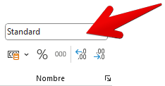
AGENT COMMERCIAL T-QUALIF | 1er degré de compta
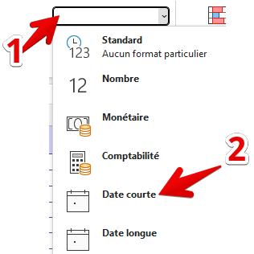
TECH. GESTION FINANCE/AUDIT | 2ème degré de compta
AGT LOGISTIQUE TRES QUALIFIE | BEPC
AGT COMMERCIAL QUALIFIE | 1er degré de compta
AGENT ADMI.TRES QUALIF | 2ème degré de compta
CHEF D'AGENCE | BEPC
ASSISTANT DE DIRECTION | 1er degré de compta
TECHNICIEN RESEAU-MAINT. | 1er degré de compta
CHEF D'AGENCE | 2ème degré de compta
AGT COMMERCIAL QUALIFIE | BEPC
AGENT ADM.TECH.BANC | 1er degré de compta
CONSEILLER COMMERCIAL | 2ème degré de compta
AGENT TECH.T.QUALIFIE ENT/PR | BEPC
AGENT ADM.TECH.BANC | Baccalauréat
AGENT COMMERCIAL T-QUALIF | 1er degré de compta
CONSEILLER PRIVE | 2ème degré de compta
CHARG-CLTELE PARTICULIERS | BEPC
CHARGE DE CLIENTELE | 1er degré de compta
ANIMATEUR DE VENTE | 2ème degré de compta
CHARGE DE CLIENTELE | BEPC
ADJOINT CHEF D AGENCE | 1er degré de compta |  | 2 - Mise en forme du tableau (Mise sous forme de tableau)
CHARG-CLTELE PARTICULIERS | 2ème degré de compta
AGENT MONETIQUE | BEPC
CONSEILLER COMMERCIAL | 1er degré de compta |  |  | Dans l'onglet accueil, cliquer sur le bouton "Mise sous forme de tableau"
CONSEILLER COMMERCIAL | 2ème degré de compta

AGENT COMMERCIAL T-QUALIF | BEPC
AGENT ADM.TECH.BANC | 1er degré de compta
AGENT ADM.TECH.BANC | 1er degré de compta
AGENT ADM.TECH.BANC | 2ème degré de compta
CONSEILLER COMMERCIAL | BEPC
AGENT ADM.TECH.BANC | 1er degré de compta
CHARG-CLTELE PARTICULIERS | 2ème degré de compta
AGENT COMMERCIAL T-QUALIF | BEPC |  |  |  | Choisir un format Clair
CHARGE-CLTELE AGRICOLE | BEPC
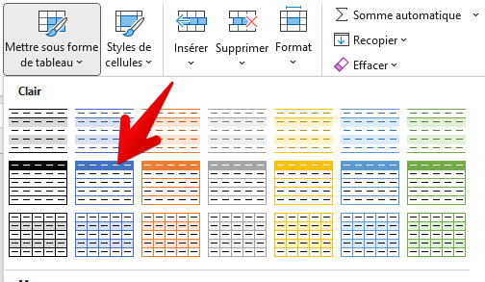
CH.CLTELE PROFESSIONNELS | BEPC
CHARG-CLTELE PARTICULIERS | BEPC
CHARGE COLLECTIVITES LOCALES | BEPC
AGENT COMMERCIAL T-QUALIF | BEPC
AGENT ADM. SPECIALise | BEPC
CONSEILLER COMMERCIAL | BEPC
CHARG-CLTELE PARTICULIERS | BEPC
CONSEILLER COMMERCIAL | BEPC
AGENT ADM.TECH.BANC | Baccalauréat
CONSEILLER COMMERCIAL | Baccalauréat
AGENT ADM.TECH.BANC | Baccalauréat
CHARGE CLIENTELE PARTICULIER | Baccalauréat
ASSISTANT DE DIRECTION | Baccalauréat
CHARGE DE CLIENTELE | Baccalauréat
AGENT COMMERCIAL T-QUALIF | Baccalauréat
RESP.COMMUNICATION INTERNE | Baccalauréat
CHARGE-CLTELE AGRICOLE | Baccalauréat
CONSEILLER PRIVE | 1er degré de compta |  | 3 - Insérer un contrôle en Colonne F (Age). L'âge doit être compris entre 45 et 67 ans
TECHNICIEN GESTION COMPTABLE | 1er degré de compta
CHARG-CLTELE PARTICULIERS | 1er degré de compta
AGENT COMMERCIAL T-QUALIF | 1er degré de compta |  |  | Sélectionnez la colonne F
AGT COMMERCIAL QUALIFIE | 1er degré de compta
TECHNICIEN COMMUNICATION | 1er degré de compta |  |  | Dans l'onglet Données, cliquer sur le bouton "Validation de données"

AGENT COMMERCIAL T-QUALIF | 1er degré de compta
AGT COMMERCIAL QUALIFIE | 1er degré de compta
DIRECTEUR DE SECTEUR D'AGENC | 1er degré de compta
CHARGE ACTIVITES CREDITS | 1er degré de compta
CHARG-CLTELE PARTICULIERS | 1er degré de compta
CONSEILLER COMMERCIAL | 2ème degré de compta

CONSEILLER PRIVE | 2ème degré de compta
ANALYSTE D EXPLOITATION | 2ème degré de compta
CONSEILLER COMMERCIAL | 2ème degré de compta
CHARG-CLTELE PARTICULIERS | 2ème degré de compta
CHEF DE SEGMENT | 2ème degré de compta
AGENT COMMERCIAL T-QUALIF | 2ème degré de compta
CONSEILLER COMMERCIAL | 2ème degré de compta
ANALYSTE DE GESTION | 2ème degré de compta
RESP.GESTION ET CREDITS | 2ème degré de compta
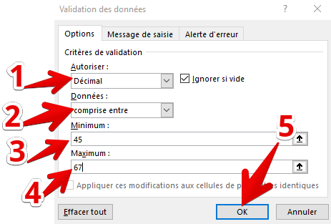
RESP.ANIMATION DES ELUS | 2ème degré de compta
AGENT ADM.TECH.BANC | 2ème degré de compta
CHARGE-CLTELE PROF/AGRI | 2ème degré de compta
DIRECTEUR DE SECTEUR D'AGENC | 2ème degré de compta
AGENT COMMERCIAL T-QUALIF | 2ème degré de compta
AGENT COMMERCIAL T-QUALIF | 2ème degré de compta
CHARGE DE CLIENTELE | BEPC
CONSEILLER PRIVE | BEPC
AGENT COMMERCIAL T-QUALIF | BEPC
AGT COMMERCIAL QUALIFIE | BEPC
AGT COMMERCIA QUALIFIE | BEPC
CHARG-CLTELE PARTICULIERS | BEPC
CHARG-CLTELE PARTICULIERS | BEPC
DIRECTEUR DE SECTEUR D'AGENC | BEPC
AGENT ADM.TECH.BANC | BEPC
AGENT COMMERCIAL T-QUALIF | BEPC
CHARG-CLTELE PARTICULIERS | Baccalauréat
CHARG-CLTELE PARTICULIERS | Baccalauréat
CHARG-CLTELE PARTICULIERS | Baccalauréat |  | 4 - Supprimer les doublons dans une colonne
AGENT COMMERCIAL T-QUALIF | Baccalauréat

CHARG-CLTELE PARTICULIERS | Baccalauréat
AGENT COMMERCIAL T-QUALIF | Baccalauréat |  |  | Sélectionner la colonne où supprimer les doublons
AGT COMMERCIAL QUALIFIE | Baccalauréat
TECHNICIEN CREDIT | Baccalauréat |  |  | Cliquer sur l'onglet "Données"
AGENT COMMERCIAL T-QUALIF | Baccalauréat
AGENT ADM.TECH.BANC | 1er degré de compta |  |  | Sélectionner l'option "continuer avec la sélection en cours"
AGENT COMMERCIAL T-QUALIF | 1er degré de compta
AGENT COMMERCIAL T-QUALIF | 1er degré de compta |  |  | Cliquez sur le bouton "Supprimer les doublons"
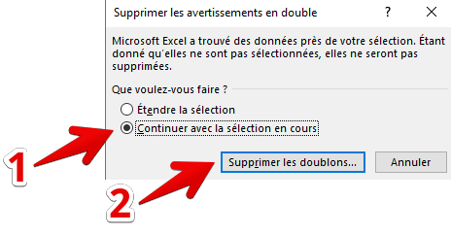
ADJOINT CHEF D AGENCE | 1er degré de compta
AGENT ADM.TECH.BANC | 1er degré de compta
AGENT ADM.TECH.BANC | 1er degré de compta
RESPONSABLE FONCT.RESEAU | 1er degré de compta
CONSEILLER COMMERCIAL | 1er degré de compta
AGENT ADM.TECH.BANC | 1er degré de compta
AGENT ADM.TECH.BANC | 1er degré de compta
SECRETRAIRE D UNITE | 1er degré de compta
AGENT COMMERCIAL T-QUALIF | 2ème degré de compta
AGT COMMERCIAL QUALIFIE | 2ème degré de compta
AGENT COMMERCIAL T-QUALIF | 2ème degré de compta
AGT COMMERCIAL QUALIFIE | 2ème degré de compta
RESP. RECOUVREMENT | 2ème degré de compta
AGENT ADM.TECH.BANC | 2ème degré de compta
CHARG-CLTELE PARTICULIERS | 2ème degré de compta
RESP. GESTION DU PATRIMOINE | 2ème degré de compta |  | 5 - Insérer une liste déroulante pour chaque cellule dans une colonne
AGENT COMMERCIAL T-QUALIF | 2ème degré de compta
CHEF DE SEGMENT | 2ème degré de compta
TECHNICIEN GESTION BANC. | 2ème degré de compta |  |  | Sélectionnez la plage de cellule où insérer la liste déroulante
AGENT ADM.TECH.BANC | 2ème degré de compta

AGENT ADMI.TRES QUALIF | 2ème degré de compta |  |  | Cliquez sur l'onglet Données
CH.CLTELE PROFESSIONNELS | 2ème degré de compta
CONSEILLER COMMERCIAL | 2ème degré de compta |  |  | Cliquez sur le bouton "Validation de données"
DIRECTEUR DE SECTEUR D'AGENC | 2ème degré de compta
 | BEPC
 | BEPC
 | BEPC
 | BEPC
 | BEPC |  |  | Choisir l'option Liste et saisir les valeurs dans la zone "Source". Validez.
 | BEPC
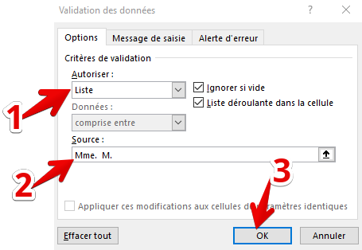
 | BEPC
 | BEPC
 | BEPC
 | BEPC
 | Baccalauréat
 | Baccalauréat
 | Baccalauréat
 | Baccalauréat
 | Baccalauréat
 | Baccalauréat
 | Baccalauréat
 | Baccalauréat
 | Baccalauréat
 | 1er degré de compta
 | 1er degré de compta
 | 1er degré de compta
 | 1er degré de compta
 | 1er degré de compta
 | 1er degré de compta
 | 1er degré de compta
 | 1er degré de compta
 | 1er degré de compta
 | 1er degré de compta
 | 1er degré de compta
 | 2ème degré de compta
 | 2ème degré de compta
...

Mise en forme Corr
...
EMPLOI | Formation Générale | Aide
RESPONSABLE "RECOUVR. AMIABL
AGENT ADM TECH BANC
RESP.UNITE CONTR.DES RISQUES
JURISTE
CHARGE COMMUNICATION EXTERNE |  |  | 6 - Appliquer une mise en forme conditionnelle
RESP.GESTION CREDITS
TECH. GESTION FINCANCE/AUDIT
RESPONSABLE MARKETING |  |  |  | Sélectionnez la plage de cellules où vous souhaitez appliquer une mise en forme conditionnelle
ARCHIVISTE
ANALYSTE CONTENT.PROFESSION. |  |  |  | Onglet Accueil - Bouton Mise en forme conditionnelle
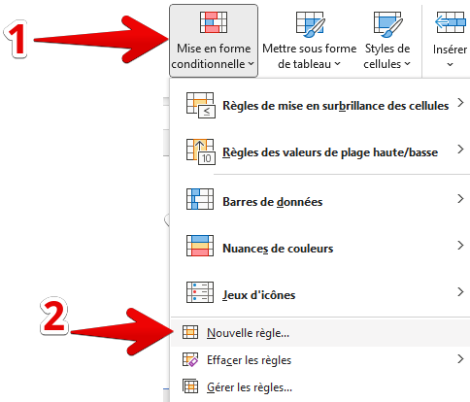
RESPONSABLE ANTENNE LOGISTIQ
TECHN.MOY.GENERAUX/IMMEUBLES
RESP.ACTIVITE G.R.D.
RESP.GESTION DES PERSONNES
ANALYSTE SYSTEME
RESPONS.SERVICE COMMUNICATIO
RESP.COMMUNICATION EXTERNE
RESP.MarcHE OPERATIONS IMMOB
CHARGE ACTIVITE"ENTREPRISES"
CHARGE ETUDES INFOCENTRE
RESPONSABLE CENTRE DE SUPPOR
CONSEILLER FINANCIER PRO.
ADJOINT BANQUE EN LIGNE
ASSISTANT COMMUNICATION EXTE
DIRECTEUR GENERAL
SUPERVISEUR
ANIMATEUR MarcHE HAUT DE GAM
RESP.UNITE INFORM.DE PROXIMI
RESP. ANIMATION COMMERCIALE
AGENT ADMINISTRATIF
CONSEILLER FINANCIER ENT.
CHARG DEVELOP PRESCRIPT CONS
RESP.OFFRE COMMERCIALE PROFE
SPEC. ASS. AGRIC. SENIOR
CHARGE DE COMMUNICATION |  |  |  | Appiquez la règle n°2 : Appliquer une mise en forme uniquement aux cellules qui contiennent
CHARGE DE DEVELOPPEMENT RH
 |  |  |  | Modifiez la règle de la manière suivante : Valeur de la cible doit être égale à 62
...
EMPLOI | Formation Générale | Aide
 |  |  |  | Cliquez ensuite sur le bouton FORMAT pour décider la mise en forme à appliquer si la règle est vérifiée.
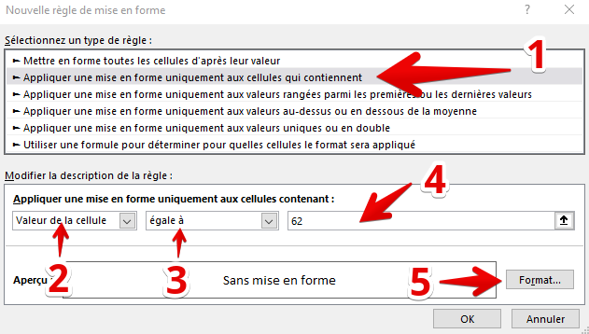
...
EMPLOI | Formation Générale | Aide
 |  |  |  | Choisissez les options de mise en forme pour la police de caractères :
...
EMPLOI | Formation Générale | Aide
 |  |  |  |  | Style Gras (2)
 |  |  |  |  | Couleur : blanc (3)
 |  |  |  |  | Vous pouvez voir l'aperçu (5)
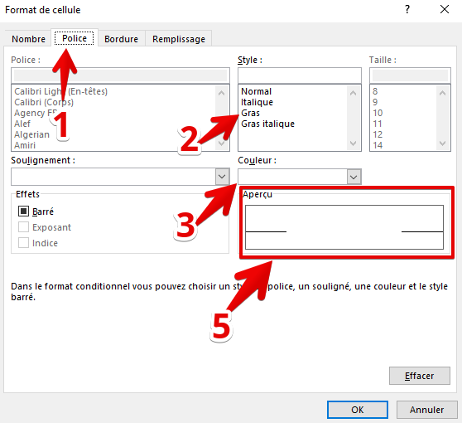
...
EMPLOI | Formation Générale | Aide
 |  |  |  | Choisissez les options de mise en forme du remplissage des cellules :
...
EMPLOI | Formation Générale | Aide
 |  |  |  |  | Couleur arrière : rouge (2)
 |  |  |  |  | Vous pouvez voir l'aperçu (5)
 |  |  |  |  | Validez avec le bouton OK (4)
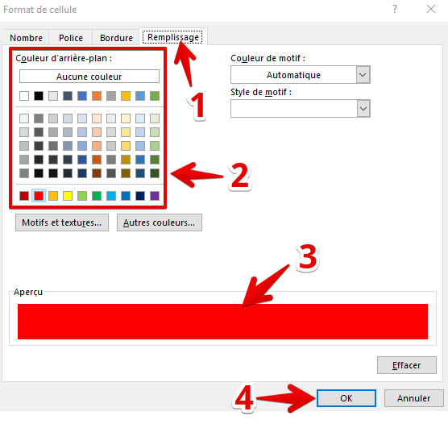
...
EMPLOI | Formation Générale | Aide
 |  |  | Vous voyez le résultat dans l'aperçu (1). Validez avec le bouton OK (2).
...
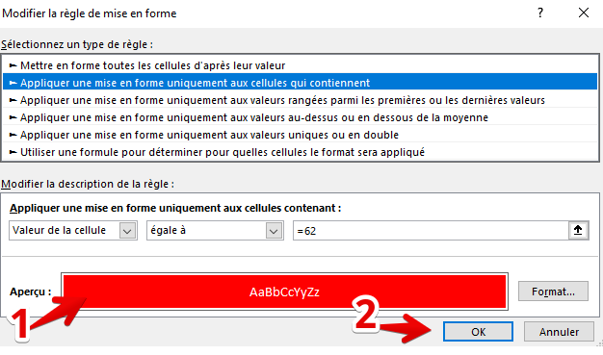
...

TCD
RETOUR SUJET | Aide
...
 | Créer un tableau Croisé Dynamique
...
 | Utilité de l'outil : Obtenir des statistiques (tableau double entrée) croisées à partir d'un tableau en simple/entrée.


...
 | Cliquer dans le tableau dans le tableau de données

 | Onglet "Insertion"

 | Cliquer sur le bouton Tableau croisé dynamique
...
 | Vérifiez que la plage de cellules correspond bien au tableau (1)
...
 | Choisissez d'insérer le Tableau croisé dynamique soit sur une nouvelle feuille, soit sur la feuille où se trouve le tableau d'origine. Dans ce cas, cliquez sur la cellule à partir de laquelle vous souhaitez insérer le TCD. (2)
...
 | Validez avec le bouton OK (3)
...
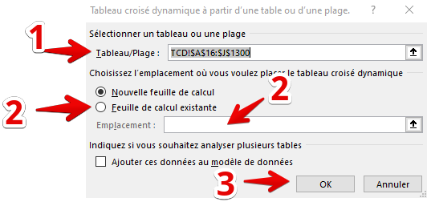
...
 | Après insertion, vous obtenez 2 fenêtres :
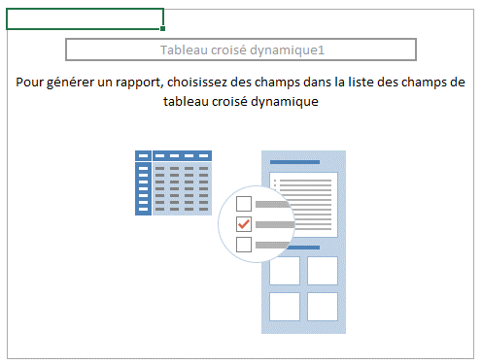
...
 |  |  | 1
...
 |  |  | Cette fenêtre est la "vue" du résultat du croisement des données à partir de la fenêtre située à droite
...
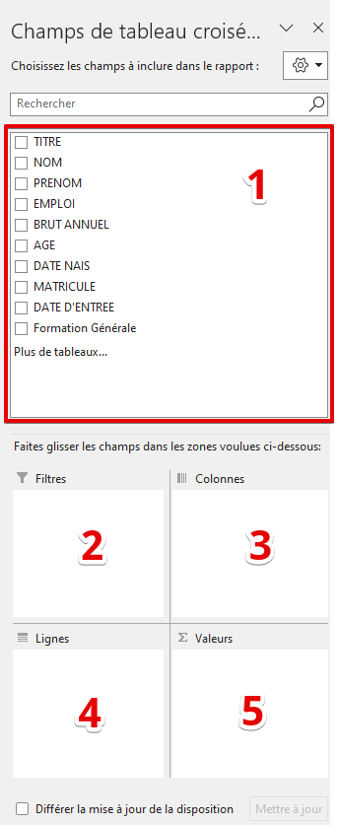
 |  |  | 2
...
 |  |  | Cette fenêtre est composée de 5 parties : 1 - Liste des colonnes qui composent votre tableau initial. Vous pouvez ensuite déplacer (par glisser-déposer) les champs de la zone 1 vers les 4 autres zones. 2 - La zone" filtres" permet de limiter l'affichage des données 3 - La zone "colonnes" reçoit les données de la (ou des) colonne du tableau initial. 4 - La zone "lignes" reçoit les données de la (ou des) colonne du tableau initial. 5 - Vous y déplacez la ou les colonnes du tableau initial pour croiser les données.
...
 | Exemple : | Calculer le salaire moyen selon la formation générale.
...
 | Après avoir cliqué dans le tableau initial et inséré le TCD, on obtient le résultat suivant :
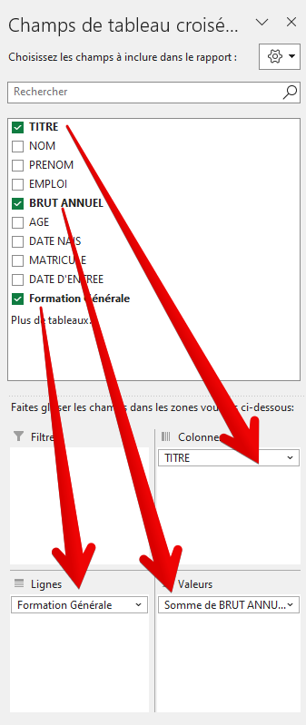
...
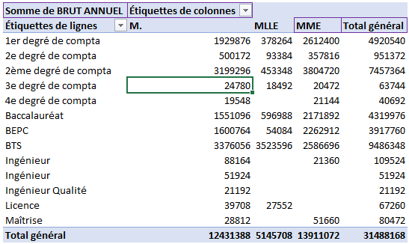
...
 | Pour obtenir le résultat ci-dessus, vous placez le champ
 | TITRE du tableau initial dans la zone des colonnes
 | Vous placez le champ FORMATION GENERALE du tableau
 | initial dans la zone Lignes
 | Vous placez le champ BRUT ANNUEL du tableau initial
 | dans la zone VALEURS. Le calcul automatique est la somme
 | mais vous pouvez changer le type de formule par la suite.
...
 | Changer le type de formule de calcul dans la zone VALEURS.
...
 | Dans la fenêtre "Champs de Tableau croisé dynamique", cliquer DROIT sur le champ situé dans la zone VALEURS;
...
 | Cliquer sur le bouton Tableau croisé dynamique
 | Cliquer ensuite sur la ligne "PARAMÈTRES…"
...

...
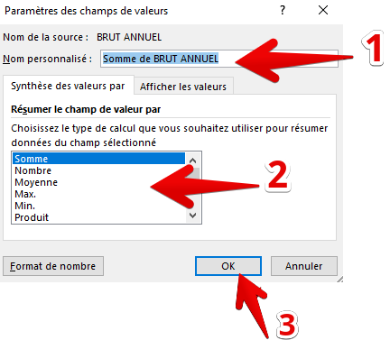
...
 | Cliquer sur le bouton Tableau croisé dynamique
 | Vous pouvez changer le nom de ce champ (1) : Exemple "Brut annuel moyen". Vous pouvez modifier le type de formule de calcul (2). Exemple : moyenne Vous pouvez valider avec le bouton "OK" (3)
...
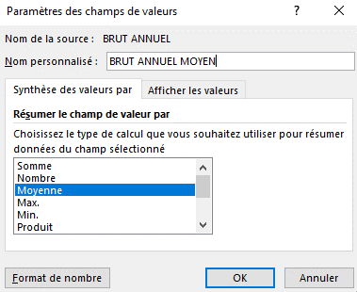
 | Cliquer sur le bouton Tableau croisé dynamique
 | Vous obtenez ce résultat…
...
 | Cliquer sur le bouton Tableau croisé dynamique
 | Vous obtenez l'affichage suivant : La zone des valeurs est modifiée (1) Tout comme le nom dans la vue (2).
...
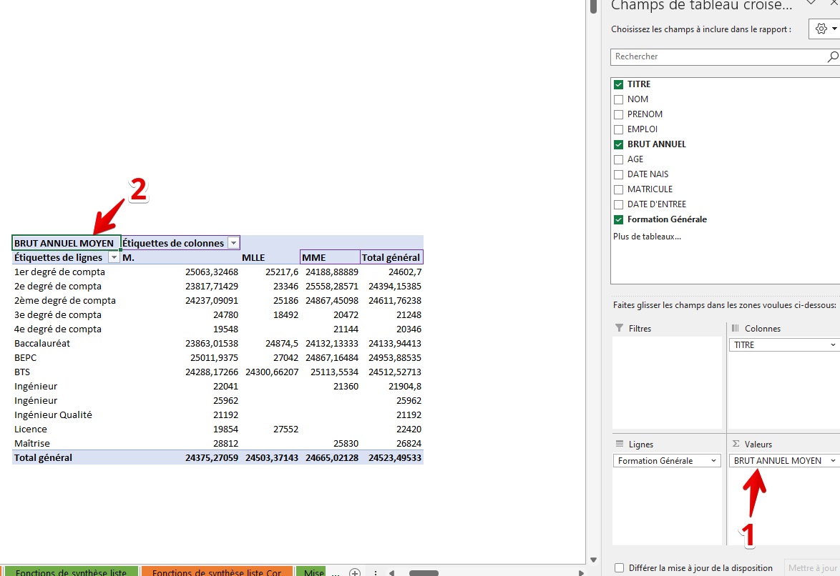
...

GRAPHIQUE Corr
 |  |  | ACCUEIL | SUJET | AIDE VIDEO - GRAPHIQUE EN COURBE | VIDÉO 1 | VIDÉO 2
...
 |  |  |  |  | AIDE VIDEO - GRAPHIQUE EN SECTEUR | VIDÉO 3 | VIDÉO 4
...
Répartition des emplois en nombre et en âge
 | Nombre | Age moyen
ADJOINT CHEF D AGENCE | 22 | 47
AGENT ADM.TECH.BANC | 80 | 54
AGENT ADMI.TRES QUALIF | 31 | 50
AGENT COMMERCIAL T-QUALIF | 189 | 50
AGENT TECH.T.QUALIFIE ENT/PR | 3 | 56
AGT COMMERCIAL QUALIFIE | 161 | 35
AGT LOGISTIQUE TRES QUALIFIE | 4 | 55
ANALYSTE DE GESTION | 13 | 47
ANIMATEUR DE VENTE | 3 | 52
ASSISTANT DE DIRECTION | 3 | 57
CH.CLTELE PROFESSIONNELS | 21 | 55
CHARG-CLTELE PARTICULIERS | 93 | 49
CHARGE DE CLIENTELE | 28 | 55
CHARGE DE RECOUVREMENT | 8 | 51
CHEF D'AGENCE | 29 | 53
CONSEILLER COMMERCIAL | 157 | 46
CONSEILLER PRIVE | 15 | 54
RESPONSABLE FLUX CHEQUES | 1 | 63
TECH. GESTION FINANCE/AUDIT | 8 | 47
TECHNICIEN RESEAU-MAINT. | 4 | 55
Répartition des emplois selon l'effectif et l'âge moyen
 | Nombre | Age moyen
ADJOINT CHEF D AGENCE | 22 | 47
AGENT ADM.TECH.BANC | 80 | 54
AGENT ADMI.TRES QUALIF | 31 | 50
AGENT COMMERCIAL T-QUALIF | 189 | 50
AGENT TECH.T.QUALIFIE ENT/PR | 3 | 56
AGT COMMERCIAL QUALIFIE | 161 | 35
AGT LOGISTIQUE TRES QUALIFIE | 4 | 55
ANALYSTE DE GESTION | 13 | 47
ANIMATEUR DE VENTE | 3 | 52
ASSISTANT DE DIRECTION | 3 | 57
CH.CLTELE PROFESSIONNELS | 21 | 55
CHARG-CLTELE PARTICULIERS | 93 | 49
CHARGE DE CLIENTELE | 28 | 55
CHARGE DE RECOUVREMENT | 8 | 51
CHEF D'AGENCE | 29 | 53
CONSEILLER COMMERCIAL | 157 | 46
CONSEILLER PRIVE | 15 | 54
RESPONSABLE FLUX CHEQUES | 1 | 63
TECH. GESTION FINANCE/AUDIT | 8 | 47
TECHNICIEN RESEAU-MAINT. | 4 | 55
Age moyen
47 | 1 - Trier les données (Colonne A) de manière croissante |  |  |  | AIDE VIDEO - GRAPHIQUE EN HISTOGRAMME
54
50 | 2 - Représenter le tableau 1 sous la forme d'un graphique en barres (1 seul axe)
50
56 | 3 - Représenter le tableau 1 sous la forme d'un graphique en barre (2 axes)
35
55
47
52
57
55
49
55
51
53
46
Répartition des effectifs et du brut annuel selon le sexe
 | Nombre | Brut annuel total
Homme | 510.00 | 12654408.00
Femme | 564.00 | 13940196.00
Répartition des effectifs et du brut annuel selon le sexe
 | Nombre | Brut annuel total
Homme | 510.00 | 12654408.00
Femme | 564.00 | 13940196.00
 | Nombre | Brut annuel total
Homme | 510.00 | 12654408.00
Femme | 564.00 | 13940196.00
Répartition des effectifs et du brut annuel selon le sexe
 | Nombre | Brut annuel total
Homme | 510.00 | 12654408.00
Femme | 564.00 | 13940196.00
54
63
47
55
...
Brut annuel total | 1 - Représenter le tableau 2 sous la forme d'un graphique en courbe
12,654,408.00
13,940,196.00 | 2 -Représenter le tableau 2 sous la forme d'un histogramme

 | 3 - Représenter le tableau 2 sous la forme d'un diagramme en secteurs

 | 4 - Représenter le tableau 2 sous la forme d'un graphique combiné (histogramme pour le nombre et courbe pour le brut) à 2 axes
...
Répartition des effectifs selon l'âge
 | Nombre
24 | 2
25 | 2
26 | 11
27 | 20
28 | 16
29 | 23
30 | 31
31 | 32
32 | 23
33 | 21
34 | 29
35 | 25
36 | 31
37 | 29
38 | 34
39 | 21
40 | 23
41 | 24
42 | 21
43 | 16
44 | 27
45 | 14
46 | 31
47 | 31
48 | 40
49 | 30
50 | 35
51 | 29
52 | 37
53 | 34
54 | 31
55 | 50
56 | 67
57 | 67
58 | 76
59 | 74
60 | 73
61 | 60
62 | 19
63 | 14
64 | 6
65 | 4
66 | 1
...
 | 1 - Représenter le tableau 3 sous la forme d'un graphique en barres horizontales
...
 | 1 - Représenter le tableau 3bis ci-dessous sous la forme d'un graphique en barres horizontales
...
 | Tableau 3bis
 | Classe d'âge | Nombre
 | 20-35 | 235
 | 36-45 | 240
 | 46-55 | 348
 | 56-70 | 461
...
Répartition des effectifes selon la classe d'âge
...
Répartition de l'effectif et de l'âge moyen selon la formation générale
 | Nombre | Age moyen
1er degré de compta | 200 | 55
2ème degré de compta | 303 | 54
BEPC | 157 | 57
Baccalauréat | 179 | 51
Ingénieur Qualité | 1 | 55
Ingénieur | 2 | 48
BTS | 387 | 35
Ingénieur | 5 | 47
Licence | 3 | 44
Maîtrise | 3 | 40
2e degré de compta | 39 | 46
3e degré de compta | 3 | 46
4e degré de compta | 2 | 51
...
 | 1 - Représenter le tableau 4 sous la forme d'un graphique combiné histogramme et courbe à 2 axes (nombre axe principal et courbe axe secondaire)
...

Données et mise en page Corr

IDENTITÉ | Civilité | Nom | Prénom | ACCUEIL | SUJET | VIDÉO 1
Mr Hochon Paul | Mr | Hochon | Paul
Mme Audine Anne | Mme | Audine | Anne
Mme Rouana Marie | Mme | Rouana | Marie | 1 - Convertir la colonne A en trois colonnes distinctes (Civilité, Nom, Prénom)
Mme Hamalibou Arlette | Mme | Hamalibou | Arlette
Mr Céhef Hassan | Mr | Céhef | Hassan | 2 - Mettre en forme la première ligne (Orientation du texte oblique)
Mme Galls Charline | Mme | Galls | Charline
Mr Houda Barrack | Mr | Houda | Barrack | 3 - Afficher en mode page la feuille
Mme Tatouille Laura | Mme | Tatouille | Laura
Mme Sille Lucie | Mme | Sille | Lucie | 4 - Fixer la zone d'impression sur le tableau
Mme Bernard Sarah | Mme | Bernard | Sarah
Mr Maurice Philippe | Mr | Maurice | Philippe | 5 - Insérer un en-tête "Données et mise en page"
Mr Bonbeur Jean | Mr | Bonbeur | Jean
Mme Hèresse Mégane | Mme | Hèresse | Mégane | 6 -Insérer une image en ligne (silouhette personne) sur la droite du tableau
Mr Noix Stéphane | Mr | Noix | Stéphane
Mme Gature Emilie | Mme | Gature | Emilie | 7 - Réaliser un aperçu
Mme De MontéCarlo Coralie | Mme | De | Coralie
Mme Hénéré Nadège | Mme | Hénéré | Nadège
...

VALEUR CIBLE
Calcul de la rentabilité d'une opération. VALEUR CIBLE |  |  |  | ACCUEIL | CORRECTION VIDÉO

Déterminez à partir de la valeur cible le nombre de repas à réaliser par jour pour rentabiliser l'activité (résultat égal à zéro). |  |  | Utiliisez pour cela la fonction VALEUR CIBLE (présente dans le Gestionnaire de scenarios)


Nombre de repas | PUHT | CAHT
 | 20.00 € | - €
Charges variables |  | - €
Marge sur coût variable |  | - €
Charges fixes |  | 50,000.00 €
Résultat |  | -50,000.00 €

SEGMENTS
Retour sujet | AIDE
...
 |  | Transformer une plage de cellule sous forme de tableau
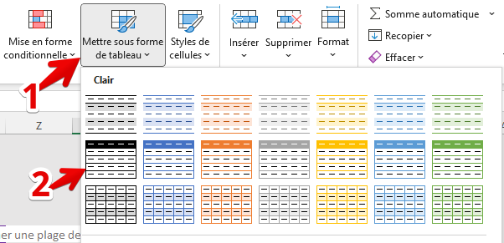
...
 |  |  | Sélectionnez votre tableau
...
 |  |  | Onglet Accueil
...
 |  |  | Bouton Mettre sous forme de tableau
...
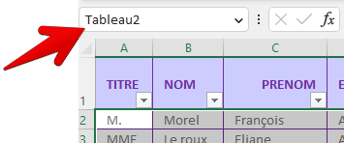
...
 |  |  | La plage de cellules est alors nommée
...
 |  | Insérer un segment de tableau
...
 |  |  | Intérêt : les segments remplacent avantageusement les options de filtres et sont plus pratiques à mettre en œuvre.
...
 |  |  | Quand votre plage de cellules a été transformée en tableau, vous pouvez insérer les segments
...

 |  |  | Onglet Insertion
...
 |  |  | Cliquez sur le bouton SEGMENT
...
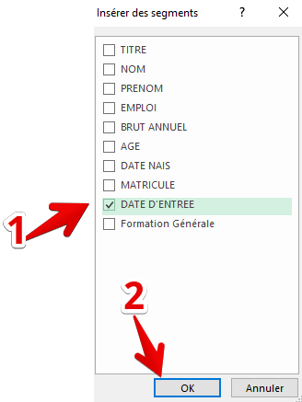
...
 |  |  | Cochez la colonne (SEGMENT) ou les colonnes que vous souhaitez utiliser. Le fait de cocher plusieurs segments va insérer autant de fenêtre que de segments cochés.
...
 |  |  | Après l'insertion du segment, les données retrouvées sont affichées dans la zone principale (1). Vous pouvez sélectionner des valeurs multiples. Pour cela cliquez sur l'icône en (2). Pour réinitialiser les sélections, cliquez sur l'icône située en (3).
...
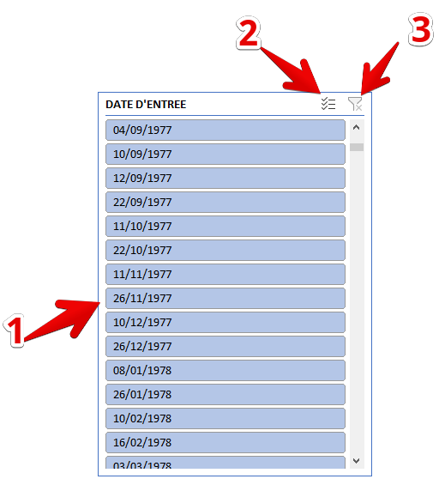
...
 |  |  | Personnaliser un segment de tableau
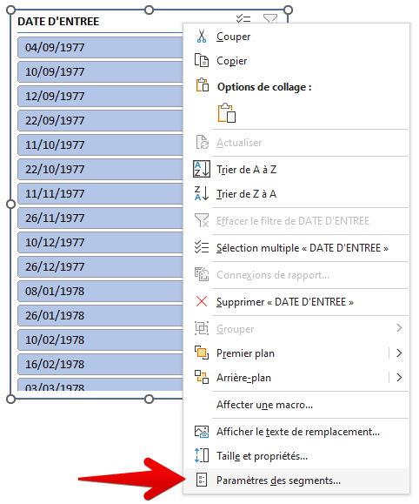
...
 |  |  | Pour modifier un segment, réalisez un clic droit sur le SEGMENT puis choisissez "PARAMETRES DES SEGMENTS"
...
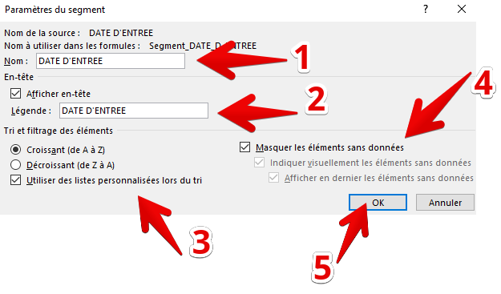
 |  |  | Vous pouvez personnaliser le nom de l'en-tête du SEGMENT (1). Vous pouvez également faire disparaître le nom du SEGMENT (1ère ligne de la fenêtre) (2). Vous pouvez choisir de trier de manière croissante ou décroissante les données (3). Vous pouvez enfin masquer les élements sans données (4). Pour valider vos choix, cliquez sur le bouton "OK" (5).
...
 |  |  | Interactions entre les segments du tableau
...
 |  |  | Si vous avez inséré plusieurs segments, toute sélection sur un segment a un impact sur la disponibilité des valeurs sur les autres segments.
...
 |  |  | Illustration :
...
 |  |  | Toutes les données sont disponibles dès lors qu'elles apparaissent en "bleu"
...
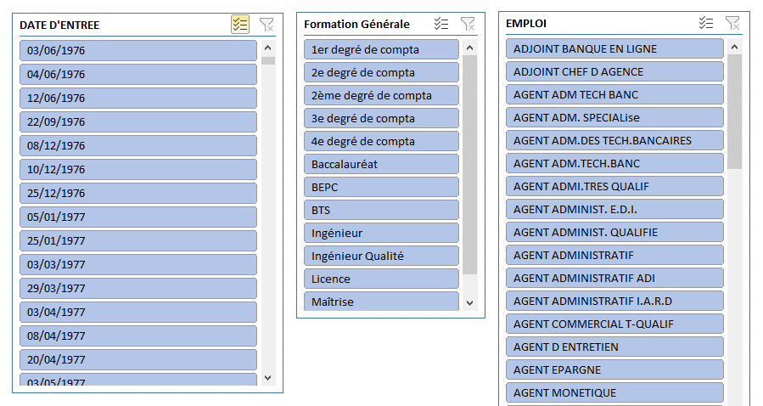
...
Retour sujet | AIDE
 |  |  | La sélection d'une valeur dans le segment DATE ENTREE a un impact sur les valeurs disponibles des 2 autres SEGMENTS.
...
Retour sujet | AIDE
 |  |  | En sélectionnant la valeur 22/09/1976 dans le segment DATE ENTREE, la valeur "2ème degré de compta" est disponible dans le SEGMENT FORMATION GENERALE (bleu foncé) les autres valeurs ne sont pas sélectionnables (bleu grisé). Idem pour le SEGMENT emploi.
...
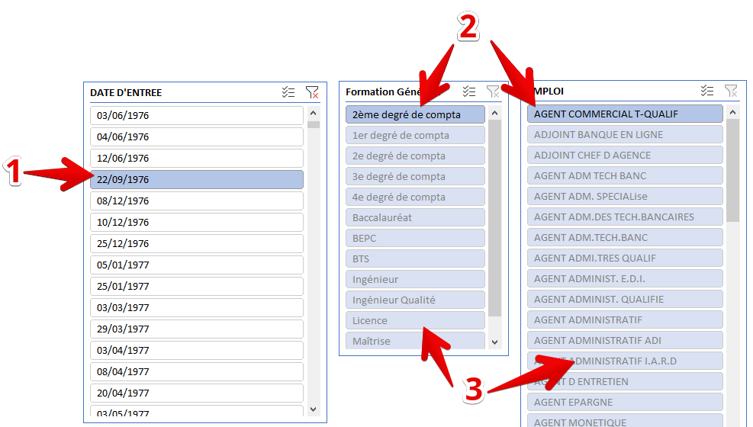
...

MFC
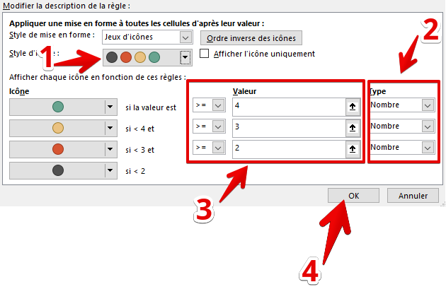
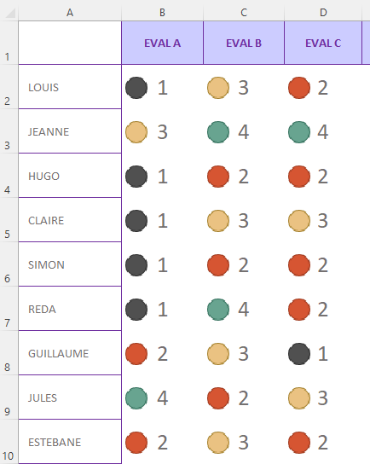
AIDE
...
 | Insérer un graphique SPARKLINE
 |  | Les graphiques SPARKLINE s'insèrent directement dans une cellule. Ils permettent de représenter rapidement une série de données et permettent visualiser rapidement ces données sous la forme d'histogrammes ou de courbes.
...
 |  | Sélectionner la cellule où insérer votre graphique SPARKLINE
 |  |  | Onglet INSERTION
 |  |  | Cliquer sur le graphique SPARKLINE qui vous intéresse
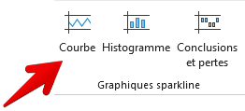
...
 |  |  | Dans la fenêtre qui s'ouvre, sélectionnez la plage de cellules des données à représenter (1).

 |  |  | Vérifiez que l'emplacement du graphique correspond bien à la cellule qui a été sélectionnée (2).

 |  |  | Validez votre choix par le bouton OK (3).

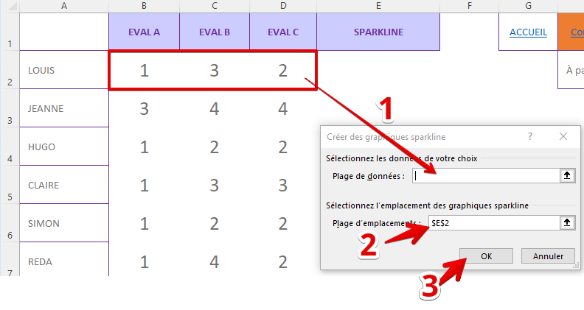

 |  | Votre graphique est alors inséré (1).

 |  | Vous pouvez modifier le type de graphique SPARKLINE et ses options à partir de l'onglet (graphique sélectionné) (2).

 |  | Insérer une mise en forme type "Jeux d'icônes"
 |  |  | La mise en forme de type "Jeu d'icônes" est très utile pour représenter un niveau de maitrise comme dans le cadre d'un suivi de l'évolution des compétences.

 |  |  | Sélectionnez la plage de cellules où vous souhaitez associer une mise en forme en jeux d'icônes.

 |  |  | Exemple : Sélectionner la plage A2:D10 | è | Onglet Accueil / Bouton Mise en forme (1) / Ligne Nouvelle règle (2) |  | è | Onglet Accueil / Bouton Mise en forme (1) / Ligne Nouvelle règle (2)

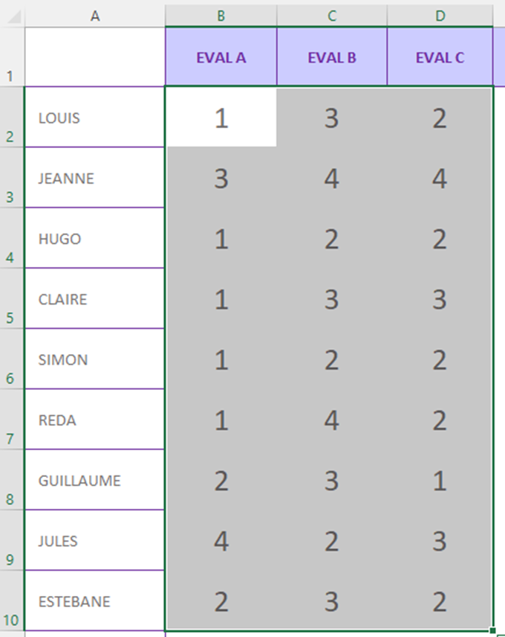
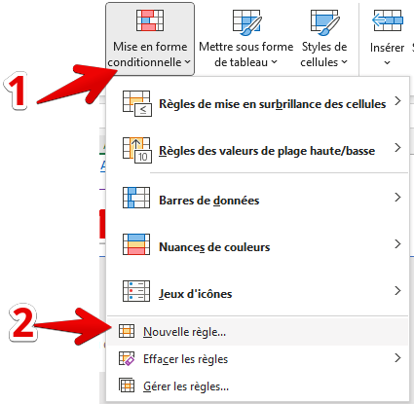
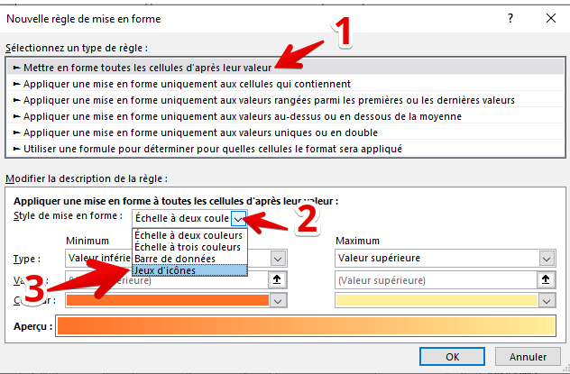

 |  |  | Choisir un style d'icônes à 4 couleurs par exemple (si vous évaluez sur 4 niveaux : 1 à 4) (1). Modifiez le type de valeur (nombre et non pourcentage) (2). Par niveau, appliquez les valeurs en fonction de ce que vous recherchez : Vert pour toute évaluation supérieure ou égale à 4 et ainsi de suite (3). Validez votre règle avec le bouton OK (4).

 |  |  |  |  |  | è | Vous obtenez le résultat suivant

GRAPHIK PERSO 1
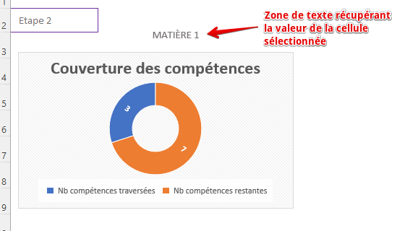
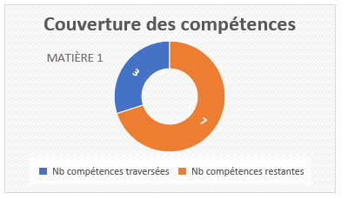
...
 |  | ACCUEIL | Corrigé | Aide | VIDÉO
insérez un graphique presonnalisé
 | Pour la matière 1, sélectionnez le nom de la matière et les valeurs des compétences traversées et restantes (A3 puis C3 et D3). Utilisez la touche CTRL de votre clavier.
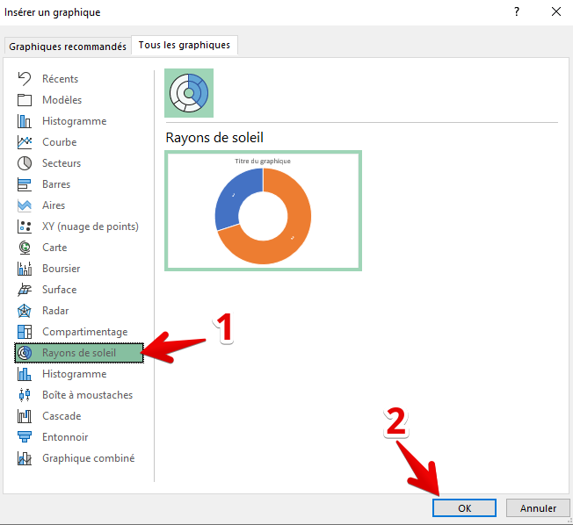
 |  | Manipulation : Onglet INSERTION
 |  | Choissiez l'option "Graphiques recommandés"
 |  |  | Choix "Rayons de soleil" puis OK
 |  |  | Déplacez le graphique sur la gauche

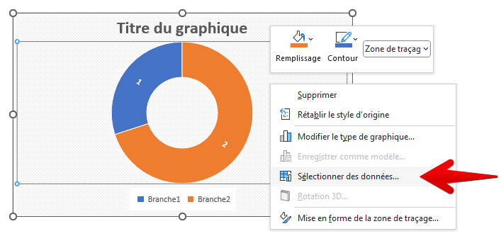

 |  |  | Clic droit sur l'objet graphique

 |  |  | Choix de la ligne "Sélectionner les données"

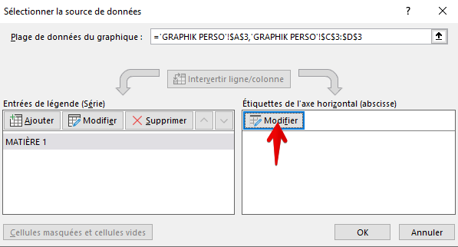
 |  |  | Cliquez sur "Modifier" dans la zone "Étiquettes de l'axe horizontal".

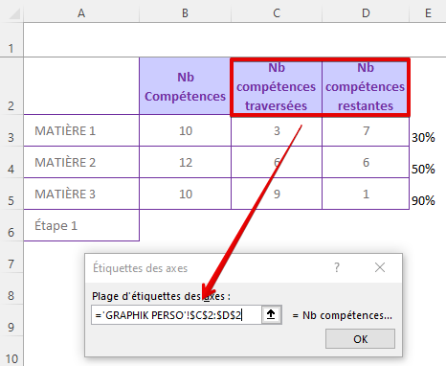
 |  |  | Sélectionnez les cellules de titre des axes à partir du tableau.

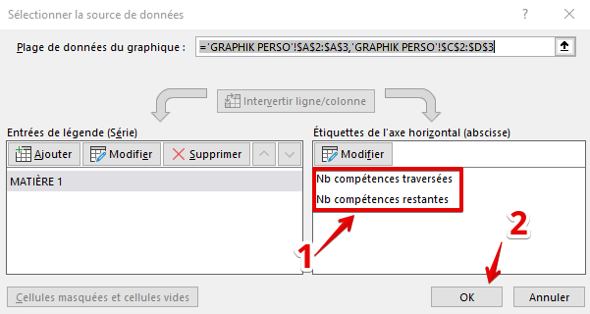
 |  |  | Les étiquettes apparaissent. Validez avec le bouton OK.

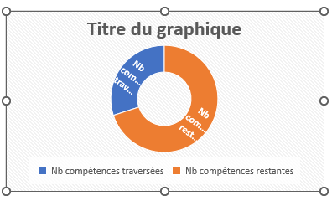
 |  |  | Le graphique est alors modifié

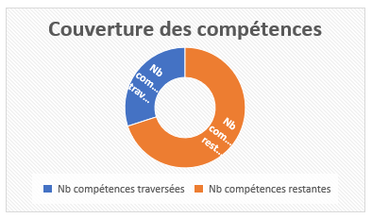
 |  |  | Modifiez le titre en double cliquant dessus.

 |  |  | Saisissez le titre "Couverture des compétences"

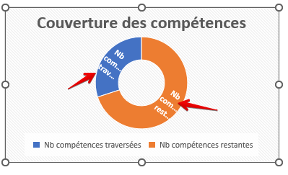
 |  |  | Changez la valeur des étiquettes du graphique.

 |  |  | Double clic sur l'une des deux étiquettes.

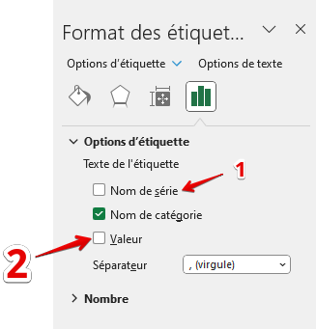
 |  |  | Une barre apparaît sur la droite : "Etiquettes de données"
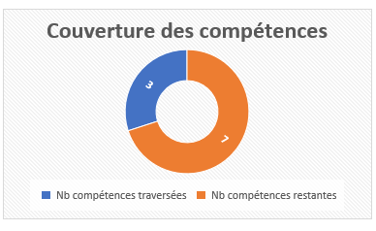

 |  |  | Décochez le "nom de la série" et cochez la "Valeur".

 |  |  | Ajoutez une zone de texte sur le graphique faisant apparaître le nom de la matière.



 |  |  |  | Onglet "insertion"

 |  |  |  | Bouton "Texte" puis "Zone de texte"


 |  |  |  | Cliquer au dessus du graphique puis cliquer directement dans la barre de formules. Vous pouvez ensuite déplacer cette zone dans votre graphique (superposition).

GRAPHIK PERSO 1 Corr
...
MATIÈRE 3 | 10 | 9 | 1 | 90%
Étape 1

Etape 1 - Inertion d'un graphique en anneaux personnalisé |  |  |  |  | Etape 1
 |  |  |  |  |  | insérez un graphique presonnalisé
...
MATIÈRE 1
...

GRAPHIK PERSO 2


...
Etape 2
 | Insérez un grahique en anneau
 |  | Onglet INSERTION
 |  | Graphiques circulaires puis ANNEAUX
 |  | Réalisez un clic droit sur le graphique
 |  | Choisissez la ligne "Sélectionnez des données" dans le menu contextuel.


 |  | Cliquez ensuite sur le bouton 'Ajouter" dans la zone 'Entrées de légende"


 |  | Nommez la série "BASE" (1)

 |  | Saisissez les valeurs 1,1 (jusqu'à 10 fois séparées par des virugles) (2).




 |  | Validez ensuite par OK (3).

 |  | La première série est alors créée. (1 et 2).


 |  | Ajoutez une deuxième série pour la matière 1.

 |  | Cliquez sur le bouton "AJOUTER".

 |  | Sélectionnez la cellule du nom de la matière pour le nom de la série.

 |  | Sélectionnez les valeurs des compétences couvertes et restantes à couvrir.

 |  | Vous obtenez le graphique suivant



 |  | Supprimez la légende (1 à 10). Cliquez une fois sur la légende puis bouton supprimer du clavier.

 |  | Appliquez une seule couleur pour l'anneau de la série "BASE" - exemple: GRIS



 |  | Réalisez un clic droit sur l'anneau de la série DE LA MATIERE puis sur la ligne "Modifier le type de graphique de la série de données".


 |  | Cochez la case "Axe secondaire" pour la série "MATIERE 1"




 |  | Double clic sur la partie réalisée (en bleu) du graphique.



 |  | Appliquer "Aucun remplissage"


 |  | Doublic clic sur la deuxième portion de la série (en orange) du graphique

 |  | Appliquez un remplissage uni, couleur orange avec un transparence à 25%

 |  | Ajoutez une zone de texte correspondant au pourcentage réalisé (E3)


 |  | Onglet "INSERTION"

 |  | Insérez la zone de texte (1)

 |  | Cliquez directement dans la barre de formule

 |  | Insérez le =cellule du % (E3)

 |  | vous obtenez la zone de texte avec le pourcentage;

 |  | Modifiez la taille, la police et placez cette zone au centre du graphique en anneau



 |  | Testez maintenant en modifiant le nombre de compétences traversées en cellule C3. par exemple, saisissez 2.

GRAPHIK PERSO 2 Corr
...
 |  |  |  |  |  |  |  | ACCUEIL | Corrigé | Aide
MATIÈRE 2 | 12 | 6 | 6 | 50%
MATIÈRE 3 | 10 | 9 | 1 | 90%

 | BASE | MATIÈRE 1
 | 1 | 2
 | 1 | 8
 | 1
 | 1
 | 1
 | 1
 | 1
 | 1
 | 1
 | 1
Etape 2 |  |  |  |  | Etape 2
 |  |  |  |  |  | Insérez un grahique en anneau
 |  |  |  |  |  |  | Onglet INSERTION
 |  |  |  |  |  |  | Graphiques circulaires puis ANNEAUX
 |  |  |  |  |  |  | Réalisez un clic droit sur le graphique
20%
 |  |  |  |  |  |  | Choisissez la ligne "Sélectionnez des données" dans le menu contextuel.

 |  |  |  |  |  |  | Cliquez ensuite sur le bouton 'Ajouter" dans la zone 'Entrées de légende"
...

ZOOM
ACCUEIL |  |  | Correction vidéo
...


 | Pour faire un zoom sur une zone de votre feuille
 |  | Sélectionnez la zone sur laquelle vous souhaitez zoomer
 |  | Onglet Affichage
...
 |  | 1 - Réaliser un zoom avant (> 100 %) ou arrière (<100%)
 |  | 2 - Revenir automatiquement à 100%
 |  | 3 - Zoom sur la sélection préalable

 | Travail
 | Zoomez sur le tableau des destinations (B4 à E10)
 | Revenez à 100%
 | Réalisez un zoom à 200%
 | Revenez à 100%

STYLE CELLULE
ACCUEIL | Corrigé | AIDE | CORRECTION VIDÉO
...


 | utiliser les styles de cellules pour mettre en forme votre tableau
...
 | Appliquez un style 1 sur le titre au dessus du tableau (B2:F2)
...
 | Appliquez un format de nombre milliers (0) sur les données (C5:F10)
...
 | Appliquez un style TOTAL pour la ligne des totaux

 | Appliquez un format SORTIE pour les mois et les VRP

